HRM30A6001
CÔNG TY TNHH THƯƠNG MẠI DỊCH VỤ TECHNOJET

 |  |  | BẢNG ĐỊNH MỨC VẬT TƯ - NHÂN CÔNG
 |  |  | SẢN XUẤT 1 BỘ HOSE REEL MULTI WRAP 3 INCH 60 FEETS
 |  |  | MODEL: HRM30A6001

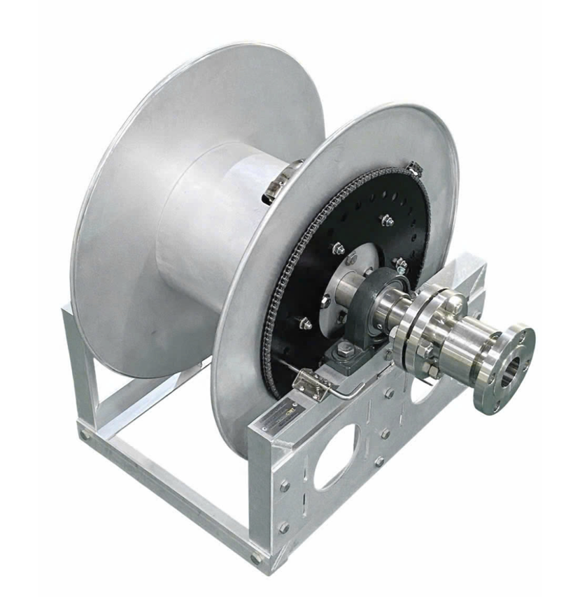

 |  |  |  |  |  |  |  | Số phát hành: 01/HRM15/DMKT
 |  |  |  |  |  |  |  | TP. Hồ Chí Minh, ngày 21 tháng 11 năm 2025.

PHẦN 1: Phần Định mức Vật tư-Nguyên vật liệu sản xuất
1.1 DINH_MUC_VAT_TU_SAN_XUAT
Tên cụm chị tiết | Mã số chi tiết/ bản vẽ | Số lượng cụm chi tiết | Tên vật tư/NVL dùng để sx | Mã kho | Hình ảnh NVL | Đơn vị theo thiết kế | Số lượng theo thiết kế | Đơn vị hệ thống | Tỉ trọng chuyển đổi | Số lượng sau chuyển đổi | Ghi chú
KHUNG NHÔM |  | 1 | Nhôm V 50x50x5mm, THÔ, KHÔNG XI | CX1NOA0065 | 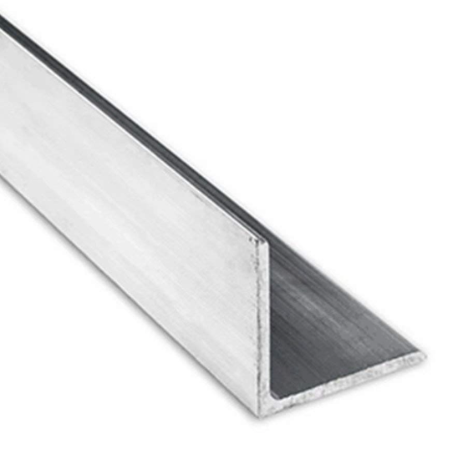 | mm | 1235.00
 |  |  | Nhôm hộp 50x50x5mm, THÔ | CX1NOA0109 | 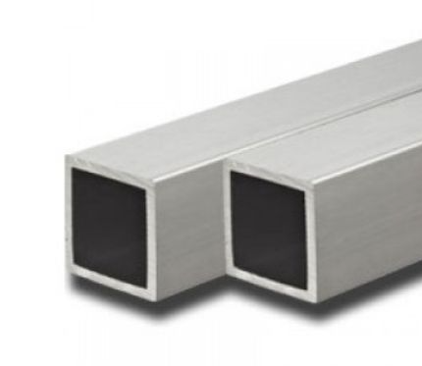 | mm | 6048.00
 |  |  | Nhôm hộp 25x50x4mm, THÔ | CX1NOA0110 |  | mm | 802.00
 |  |  | Ống inox 304 bóng 42,7x2mm | CX1NOA0404 | 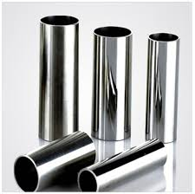 | mm | 994.00
 |  |  | Cây ty inox 304 (Cây tròn đặc): Phi 12mm | CX1NOA0151 |  | mm | 1294.00
 |  |  | Nhựa POM dạng thanh tròn đặc, màu trắng, DN40 | CX1NOA0149 | 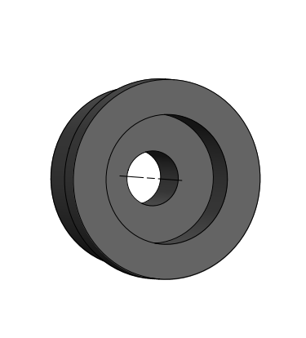 | mm | 92.00
 |  |  | Tán inox 304 M12 | CX1NOA0025 | 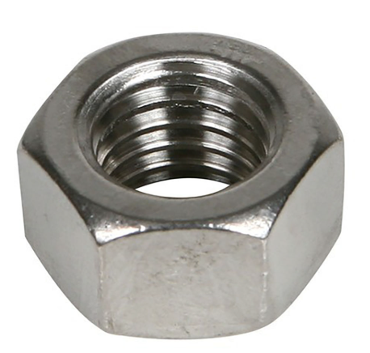 | Cái | 17.00
 |  |  | Bulong Inox 304 M12x70 | CX1NOA0115 | 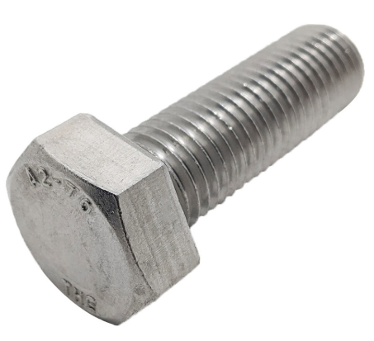 | Cái | 3.00
 |  |  | Bulong Inox 304 M12x40 | CX1NOA0011 |  | Cái | 3.00
 |  |  | Bulong inox 304 M12x80 | CX1NOA0431 |  | Cái | 3.00
 |  |  | Bạc đạn (Vòng bi) CN 6001-DDU V3 RBI | CX1RBI0427 | 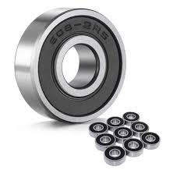 | Cái | 4.00
 |  |  | Long đền inox 304 M12x26x1mm | CX1NOA0277 | 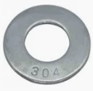 | Cái | 34.00
 |  |  | PAT GẮN MOTOR 1000*400*6MM, nhôm 6mm | CX1VVU0590 |  | Cái | 1.00
 |  |  | GIÁ ĐỠ HỘP GIẢM TỐC 166.2*85*30*MM, nhôm 5052 4mm | CX1VVU0574 | 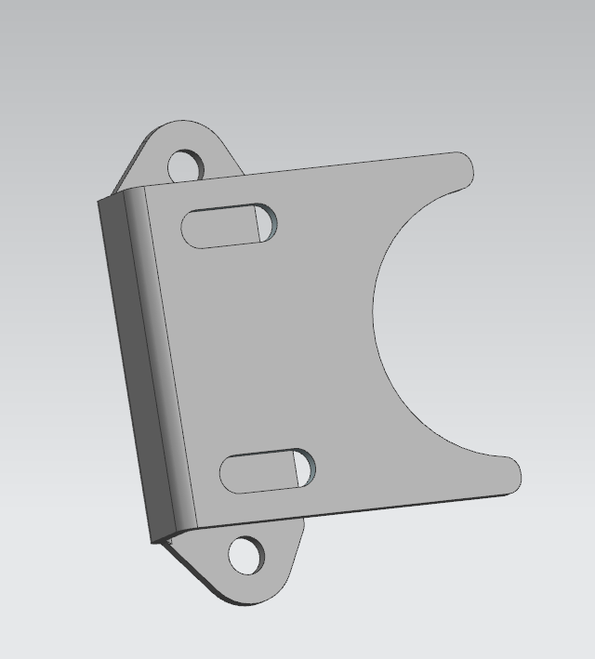 | Cái | 2.00
 |  |  | Bulong inox 304 M10x25 | CX1NOA0430 |  | Cái | 4.00
 |  |  | Tán inox 304 M10 | CX1NOA0001 |  | Cái | 4.00
 |  |  | Long Đền inox 304 M10x21, dày 1mm | CX1NOA0178 |  | Cái | 8.00
Inlet piping | M30A60-05 | 1 | Mặt bích vuông DN80 inox 304. NSX: Thái Bình Minh | CX1TBM0393 |  | Cái | 1.00
 |  |  | Ống inox 304 90x5.0mm DN80 | CX1NOA0382 | 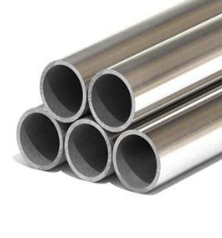 | mm | 1030.00
 |  |  | Tán inox 304 M12 | CX1NOA0025 |  | cái | 12.00
 |  |  | Mặt bích tròn DN80 inox 304. NSX: Thái Bình Minh | CX1TBM0392 | 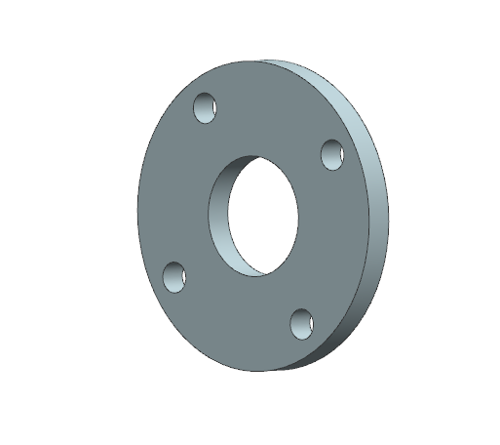 | Cái | 2.00
Outlet piping | M30A60-06 | 1 | Mặt bích vuông DN80 inox 304. NSX: Thái Bình Minh | CX1TBM0393 |  | Cái | 1.00
 |  |  | Ron (Gioăng) Teflon DN80 | CX1NOA0377 | 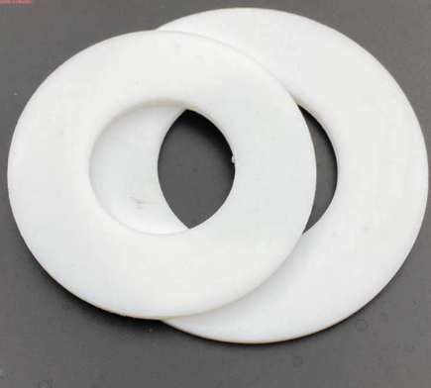 | Cái | 1.00
 |  |  | Co hàn 45° Inox 304 DN80 SCH40 | CX1NOA0398 | 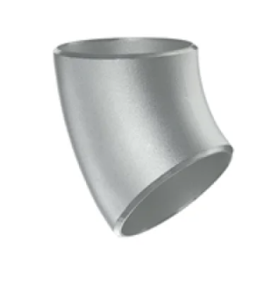 | Cái | 0.5
 |  |  | Măng xông Inox 304 DN80 | CX1NOA0378 |  | Cái | 0.50
 |  |  | Co hàn 90 Inox 304 DN80 SCH40 | CX1NOA0379 | 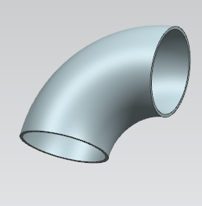 | Cái | 1.00
 |  |  | Bulong thép đen M12x50 | CX1NOA0303 | 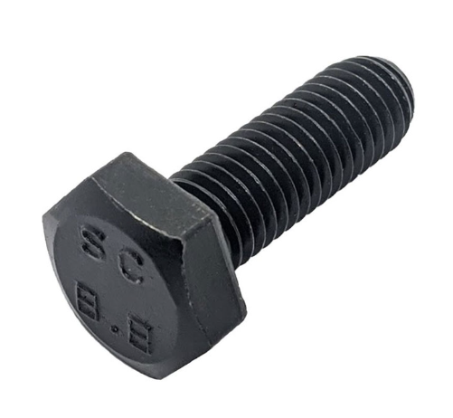 | Cái | 4.00
Đĩa tang | M30A60-02 | 2 | TANG TRỐNG ɸ1117.6*ɸ90*4MM, nhôm 5052 | CX1VVU0577 | 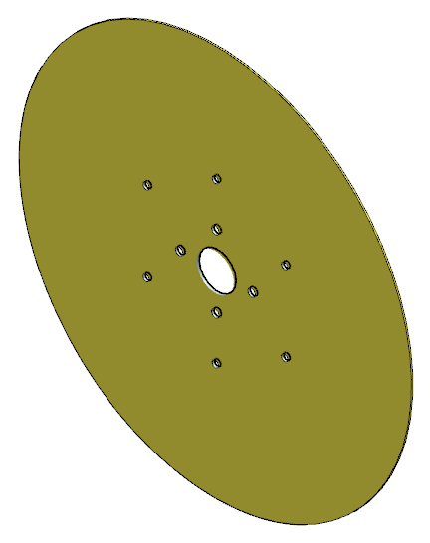 | Cái | 2.00
 |  |  | Long đền inox 304 M12x26x1mm | CX1NOA0277 |  | Cái | 8.00
 |  |  | Bulong Inox 304 M12x30 | CX1NOA0010 |  | Cái | 8.00
 |  |  | Nhôm tròn đặc: phi 10mm | CX1NOA0543 |  | mm | 7364.00
 |  |  | Đĩa răng 160T-C40 bằng thép ɸ654,343*400*7,2mm | CX1HTP0355 |  | Cái | 1.00
Gối đỡ UCF 218-56 |  | 2 | Gối đỡ vòng bi UCF218-56, chất liệu: thép, NSX: LINQING KANGSHI BEARING CO., LTD | CX1LKB0399 | 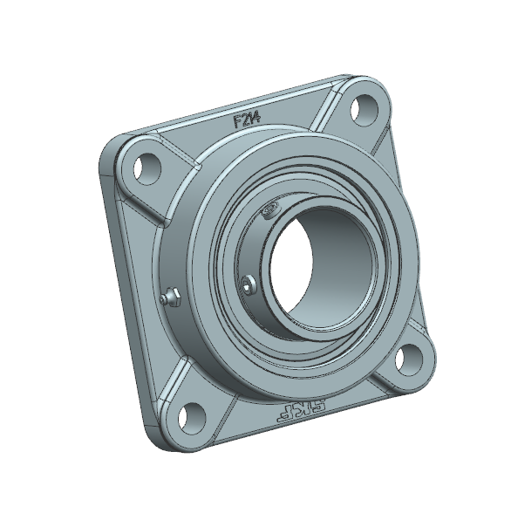 | Cái | 2.00
 |  |  | GIÁ ĐỠ UCF 218-56 (CHI TIẾT P1) 253*55*244MM, inox 304 | CX1VVU0566 |  | Cái | 2.00
 |  |  | GIÁ ĐỠ UCF 218-56 (CHI TIẾT P2) 353*55*55*5MM, inox 304 | CX1VVU0567 |  | Cái | 2.00
 |  |  | Bulong inox 304 M16x50 | CX1NOA0432 |  | Cái | 8.00
 |  |  | Bulong inox 304 M16x70 | CX1NOA0433 |  | Cái | 4.00
 |  |  | Tán inox 304 M16 | CX1NOA0240 |  | Cái | 12.00
 |  |  | Long Đền inox 304 M16x30x1mm | CX1NOA0539 |  | Cái | 24.00
Gudong | M30A60-09 | 6 | Cây ty inox 304 (Cây tròn đặc): phi 18mm | CX1NOA0105 |  | mm | 2844.00
 |  |  | Ống inox 304 21x3mm | CX1NOA0346 |  | mm | 110.00
 |  |  | Tán inox 304 M14 | CX1NOA0381 |  | cái | 12.00
 |  |  | Long đền Inox 304 M14x30x1mm | CX1NOA0300 |  | Cái | 24.00
 |  |  | TẤM TRỐNG 2008.077*406*4MM, nhôm 5052 | CX1VVU0578 |  | Cái | 1.00
 |  |  | MẶT BÍCH TRỐNG ɸ590*ɸ490*4MM, nhôm 5052 | CX1VVU0579 |  | Cái | 2.00
 |  |  | Khớp xoay cong 90 độ 3 inch, inox 304, model: SVE30S01-TG, hiệu: TechnoJet | CX1GOL0384 |  | Cái | 1.00
 |  |  | Ron Teflon | #N/A |  | Cái | 0.00
 |  |  | Nắp bịt Inox 304 DN80 | CX1NOA0380 |  | Cái | 1.00
 |  |  | Xích (sên) KANA 35-1R | CX1KAN0158 |  | mm | 1402.00
 |  |  | Xích (sên) KANA 40-1R | CX1KAN0157 |  | mm | 2320.00
 |  |  | Nhông thép 9C35 | CX1KLO0356 | 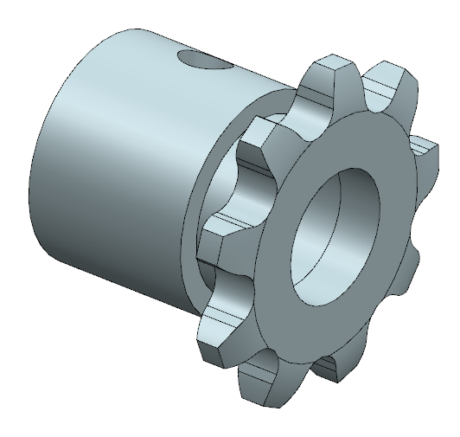 | Cái | 1.00
 |  |  | Bulong thép đen lục giác âm M5x6 | CX1NOA0280 | 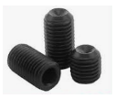 | Cái | 2.00
Chố cài lò xo |  | 1 | Chốt gài lò xo inox 304 TLX136F | CX1NOA0128 | 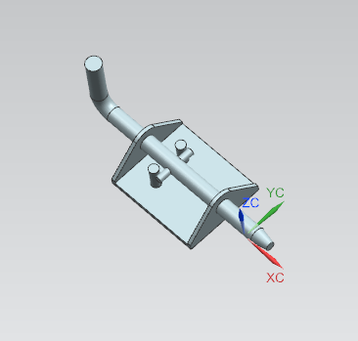 | Cái | 1.00
 |  |  | Bulong inox 304 lục giác chìm đầu dù M6x60 | CX1NOA0159 | 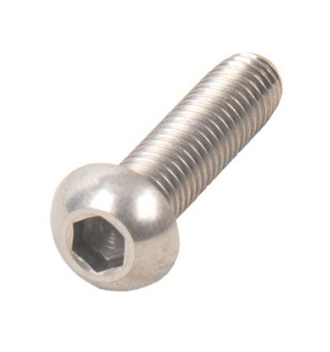 | Cái | 4.00
 |  |  | Long đền inox 304 M6x16 mm | CX1NOA0278 |  | Cái | 4.00
 |  |  | Tán inox 304 M6 | CX1NOA0081 |  | Cái | 4.00
Roller guide frame | M30A60-03-04 | 1 | KHUNG CON LĂN DẪN HƯỚNG 1250*617*80MM, nhôm 5052 5mm | CX1VVU0580 | 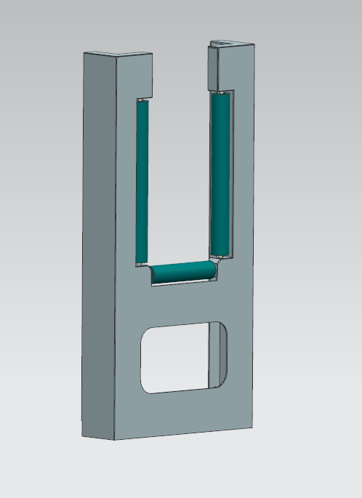 | Cái | 1.00
 |  |  | Ống inox 304 bóng 50.8x1.5mm | CX1NOA0405 |  | mm | 1412.60
 |  |  | Cây ty inox 304 (Cây tròn đặc): Phi 12mm | CX1NOA0151 | 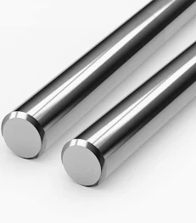 | mm | 1577.60
 |  |  | Nhựa POM dạng thanh tròn đặc, màu trắng, DN50 | CX1NOA0403 |  | mm | 136.00
 |  |  | Bạc đạn (Vòng bi) CN 6001-DDU V3 RBI | CX1RBI0427 |  | Cái | 6.00
 |  |  | Bulong inox 304 M12x80 | CX1NOA0431 |  | Cái | 4.00
 |  |  | Bulong Inox 304 M12x70 | CX1NOA0115 |  | Cái | 4.00
 |  |  | Tán inox 304 M12 | CX1NOA0025 |  | Cái | 8.00
 |  |  | Long đền inox 304 M12x26x1mm | CX1NOA0277 |  | Cái | 16.00
 |  |  | KHỐI ĐỊNH VỊ CON LĂN 60*60*60MM, Nhôm Al6061 | CX1HTP0624 |  | Cái | 4.00
Chân chống rung khung dẫn hướng |  | 2 | Nhôm hộp 25x50x4mm, THÔ | CX1NOA0110 |  | mm | 1600.00
 |  |  | Nhôm la 50x5 mm | CX1NOA0559 | 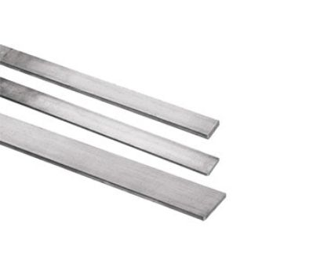 | mm | 372.00
 |  |  | Bulong Inox 304 M12x70 | CX1NOA0115 |  | Cái | 2.00
 |  |  | Bulong Inox 304 M12x30 | CX1NOA0010 |  | Cái | 2.00
 |  |  | Tán inox 304 M12 | CX1NOA0025 |  | Cái | 4.00
 |  |  | Long đền inox 304 M12x26x1mm | CX1NOA0277 |  | Cái | 14.00
END
1.2 Tổng hợp nguyên vật liệu sản xuất.
 | STT | Tên vật tư | Mã kho | Hình ảnh chi tiết | Đơn vị | Số lượng | Hao hụt theo % | Số lượng hao hụt theo % | Số lượng thực tế/ 1bộ | Số lượng cho dự án | Xuất kho thực tế
VAT_TU_GIAN_TIEP
 | 1 | Keo Loctite 567 250ml | CX1LOC0016 | 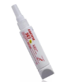 | Chai | 0.05 | 5 | 0.0025 | 0.053 | 0.525 | 0.00
 | 2 | Keo khóa ren Loctite 243 250ml | CX2LOC0155 | 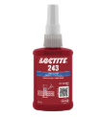 | Chai | 0.05 | 5 | 0.0025 | 0.053 | 0.525 | 1.00
 | 3 | Đá cắt Cn 100.1,5.16 | CX1NOA0031 | 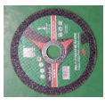 | Cái | 0.5 | 5 | 0.025 | 0.525 | 5.250
 | 4 | Đá mài HẢI DƯƠNG Bavia Cn 100.6.16 | CX1HDU0032 | 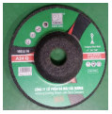 | Cái | 0.125 | 5 | 0.00625 | 0.131 | 1.313 | 0.00
 | 5 | Nhám xếp nâu 100x16mm, P80 hiệu Wadfow WYL4303 | CX1WAD0512 | 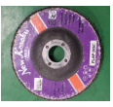 | Cái | 0.1 | 5 | 0.005 | 0.105 | 1.050 | 0.00
 | 6 | Tem inox Ru lô (Hose reel Name plate) | CX1PLO0092 |  | Cái | 1 | 0 | 0 | 1.000 | 10.000 | 0.00
 | 7 | Dầu cắt gọt kim loại MQ oil 18L | CX1MQ#0154 |  | Mili lít | 50 | 5 | 2.5 | 52.500 | 525.000 | 0.00
 | 8 | Que hàn Inox CHG-308 phi 1.6mm, hiệu ATLANTIC | CX1ATL0395 | 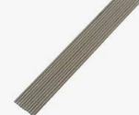 | Cây | 5 | 5 | 0.25 | 5.250 | 52.500 | 90.00
 |  | Que hàn Inox ER308L loại 2.4mm, hiệu MENAM |  |  |  |  |  |  |  |  | 40.00
 | 9 | Màng quấn PE khổ 20cm | CX1NOA0371 |  | Cây | 0.03 | 5 | 0.0015 | 0.032 | 0.315 | 0.00
 | 10 | Que hàn nhôm TIG CHG-AL3536 phi 1.6mm, hiệu ATLANTIC | CX1ATL0390 | 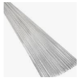 | Cây | 3.5 | 5 | 0.175 | 3.675 | 36.750 | 0.00
VAT_TU_TRUC_TIEP
 | 1 | Bạc đạn (Vòng bi) CN 6001-DDU V3 RBI | CX1RBI0427 |  | Cái | 10 | 0 | 0 | 10.000 | 100.000 | 100.00
 | 2 | Bulong inox 304 lục giác chìm đầu dù M6x60 | CX1NOA0159 |  | Cái | 4 | 5 | 0.2 | 4.200 | 42.000 | 40.00
 | 3 | Bulong Inox 304 M10x20 | CX1NOA0008 |  | Cái | 0 | 5 | 0 | 0.000 | 0.000
 | 4 | Bulong inox 304 M10x25 | CX1NOA0430 |  | Cái | 4 | 5 | 0.2 | 4.200 | 42.000 | 36.00 | NK LẠI 4 CON
 | 5 | Bulong Inox 304 M12x30 | CX1NOA0010 |  | Cái | 10 | 5 | 0.5 | 10.500 | 105.000 | 97.00 | +1 con vật tư tiêu hao t7
 | 6 | Bulong Inox 304 M12x40 | CX1NOA0011 |  | Cái | 3 | 5 | 0.15 | 3.150 | 31.500 | 30.00
 | 7 | Bulong Inox 304 M12x70 | CX1NOA0115 |  | Cái | 9 | 5 | 0.45 | 9.450 | 94.500 | 90.00
 | 8 | Bulong inox 304 M12x80 | CX1NOA0431 |  | Cái | 7 | 5 | 0.35 | 7.350 | 73.500 | 70.00
 | 9 | Bulong inox 304 M16x50 | CX1NOA0432 |  | Cái | 8 | 5 | 0.4 | 8.400 | 84.000 | 80.00
 | 10 | Bulong inox 304 M16x70 | CX1NOA0433 |  | Cái | 4 | 5 | 0.2 | 4.200 | 42.000 | 40.00
 | 11 | Bulong thép đen lục giác âm M5x6 | CX1NOA0280 |  | Cái | 2 | 5 | 0.1 | 2.100 | 21.000 | ko xk
 | 12 | Bulong thép đen M12x50 | CX1NOA0303 |  | Cái | 4 | 5 | 0.2 | 4.200 | 42.000 | 40.00
 | 13 | Cây ty inox 304 (Cây tròn đặc): Phi 12mm | CX1NOA0151 |  | mm | 2871.6 | 5 | 143.58 | 3015.180 | 30151.800 | 29020.00 | +0,22m hao hụt tháng 7
138.00 | 14 | Cây ty inox 304 (Cây tròn đặc): phi 18mm | CX1NOA0105 |  | mm | 2844 | 5 | 142.2 | 2986.200 | 29862.000 | 30000.00 | HAO HỤT, đã đưa phần còn ại 0,14m vào 632
 | 15 | Chốt gài lò xo inox 304 TLX136F | CX1NOA0128 |  | Cái | 1 | 0 | 0 | 1.000 | 10.000 | 10.00
 | 16 | Co hàn 45° Inox 304 DN80 SCH40 | CX1NOA0398 |  | Cái | 0.5 | 0 | 0 | 0.500 | 5.000 | 5.00
 | 17 | Co hàn 90 Inox 304 DN80 SCH40 | CX1NOA0379 |  | Cái | 1 | 0 | 0 | 1.000 | 10.000 | 10.00
 | 18 | Đĩa răng 160T-C40 bằng thép ɸ654,343*400*7,2mm | CX1HTP0355 |  | Cái | 1 | 0 | 0 | 1.000 | 10.000 | 10.00
 | 19 | GIÁ ĐỠ HỘP GIẢM TỐC 166.2*85*30*MM, nhôm 5052 4mm | CX1VVU0574 |  | Cái | 2 | 0 | 0 | 2.000 | 20.000 | 20.00
 | 20 | GIÁ ĐỠ UCF 218-56 (CHI TIẾT P1) 253*55*244MM, inox 304 | CX1VVU0566 |  | Cái | 2 | 0 | 0 | 2.000 | 20.000 | 20.00
 | 21 | GIÁ ĐỠ UCF 218-56 (CHI TIẾT P2) 353*55*55*5MM, inox 304 | CX1VVU0567 |  | Cái | 2 | 0 | 0 | 2.000 | 20.000 | 20.00
 | 22 | Gối đỡ vòng bi UCF218-56, chất liệu: thép, NSX: LINQING KANGSHI BEARING CO., LTD | CX1LKB0399 |  | Cái | 2 | 0 | 0 | 2.000 | 20.000 | 21.00 | Hư 1 cái do đi tháo ổ đỡ , ĐÃ CHỈNH 1 CÁI TRONG MISA VỀ 632
 | 23 | KHỐI ĐỊNH VỊ CON LĂN 60*60*60MM, Nhôm Al6061 | CX1HTP0624 |  | Cái | 4 | 0 | 0 | 4.000 | 40.000 | 40.00
 | 24 | Khớp xoay cong 90 độ 3 inch, inox 304, model: SVE30S01-TG, hiệu: TechnoJet | CX1GOL0384 |  | Cái | 1 | 0 | 0 | 1.000 | 10.000 | 10.00
 | 25 | KHUNG CON LĂN DẪN HƯỚNG 1250*617*80MM, nhôm 5052 5mm | CX1VVU0580 |  | Cái | 1 | 0 | 0 | 1.000 | 10.000 | 10.00
 | 26 | Long Đền inox 304 M10x21, dày 1mm | CX1NOA0178 |  | Cái | 8 | 5 | 0.4 | 8.400 | 84.000 | 64.00
nk lại 284g-misa làm tròn 0,28kg-96 con | 27 | Long đền inox 304 M12x26x1mm | CX1NOA0277 |  | Cái | 72 | 5 | 3.6 | 75.600 | 756.000 | 515.20
 | 28 | Long đền Inox 304 M14x30x1mm | CX1NOA0300 |  | Cái | 24 | 5 | 1.2 | 25.200 | 252.000 | 174.80
 |  | Long đền Inox 304 M14x30x2mm |  |  |  |  |  |  |  |  | 72.00
đã trả 19 con mã 1mm, 1con mã 2 mm=> 2 mã này ko vượt đm | 29 | Long Đền inox 304 M16x30x1mm | CX1NOA0539 |  | Cái | 24 | 5 | 1.2 | 25.200 | 252.000 | 153.00 | +6 con hao hụt t7,30 con đưa vào 632
 |  | Long Đền inox 304 M16x30x2mm |  |  |  |  |  |  |  |  | 99.00
nk lại 43,85 con | 30 | Long đền inox 304 M6x16 mm | CX1NOA0278 |  | Cái | 4 | 5 | 0.2 | 4.200 | 42.000 | 36.15
 | 31 | Măng xông Inox 304 DN80 | CX1NOA0378 |  | Cái | 0.5 | 0 | 0 | 0.500 | 5.000 | 5.00
 | 32 | Mặt bích tròn DN80 inox 304. NSX: Thái Bình Minh | CX1TBM0392 |  | Cái | 2 | 0 | 0 | 2.000 | 20.000 | 20.00
 | 33 | MẶT BÍCH TRỐNG ɸ590*ɸ490*4MM, nhôm 5052 | CX1VVU0579 |  | Cái | 2 | 0 | 0 | 2.000 | 20.000 | 20.00
 | 34 | Mặt bích vuông DN80 inox 304. NSX: Thái Bình Minh | CX1TBM0393 |  | Cái | 2 | 0 | 0 | 2.000 | 20.000 | 20.00
 | 35 | Nắp bịt Inox 304 DN80 | CX1NOA0380 |  | Cái | 1 | 0 | 0 | 1.000 | 10.000 | 10.00
 | 36 | Nhôm hộp 25x50x4mm, THÔ | CX1NOA0110 |  | mm | 2402 | 5 | 120.1 | 2522.100 | 25221.000 | 24400.00
 | 37 | Nhôm hộp 50x50x5mm, THÔ | CX1NOA0109 |  | mm | 6048 | 5 | 302.4 | 6350.400 | 63504.000 | 63500.00 | hao hụt cắt sản xuất Chệnh lệch định mức giữa đề nghị mua sản xuất và định mức theo thiết kế
 | 38 | Nhôm la 50x5 mm | CX1NOA0559 |  | mm | 372 | 5 | 18.6 | 390.600 | 3906.000 | 3720.00
 | 39 | Nhôm tròn đặc: phi 10mm | CX1NOA0543 |  | mm | 7364 | 5 | 368.2 | 7732.200 | 77322.000 | 74280.00
332.50 | 40 | Nhôm V 50x50x5mm, THÔ, KHÔNG XI | CX1NOA0065 |  | mm | 1235 | 5 | 61.75 | 1296.750 | 12967.500 | 13300.00 | Hao hụt cắt sản xuất, đưa 0,34m vào 632
 | 41 | Nhông thép 9C35 | CX1KLO0356 |  | Cái | 1 | 0 | 0 | 1.000 | 10.000 | đợt này ko xk
 | 42 | Nhựa POM dạng thanh tròn đặc, màu trắng, DN40 | CX1NOA0149 |  | mm | 92 | 5 | 4.6 | 96.600 | 966.000 | 1430.00 | +0,53 hao hụt t7 mã 537 đưa vào 632
 | 43 | Nhựa POM dạng thanh tròn đặc, màu trắng, DN50 | CX1NOA0403 |  | mm | 136 | 5 | 6.8 | 142.800 | 1428.000 | 1650.00 | +0,25m hao hụt thang 7 mã 403, đưa vào 632
5.00 | 44 | Ống inox 304 21x3mm | CX1NOA0346 |  | mm | 110 | 5 | 5.5 | 115.500 | 1155.000 | 1160.00 | Hao hụt cắt sản xuất, 5mm- 0,005m- ko cần xuất qua 632 vì misa ko làm tròn tới chữ số t3
85.00 | 45 | Ống inox 304 90x5.0mm DN80 | CX1NOA0382 |  | mm | 1030 | 5 | 51.5 | 1081.500 | 10815.000 | 10900.00 | Hao hụt cắt sản xuất, đưa phần 0,09 vào 632
 | 46 | Ống inox 304 bóng 42,7x2mm | CX1NOA0404 |  | mm | 994 | 5 | 49.7 | 1043.700 | 10437.000 | 10000.00 | +0,43M HAO HỤT T7, PHẦN HAO HỤT CÒN 0,05M LẠI VÀO 632
 | 47 | Ống inox 304 bóng 50.8x1.5mm | CX1NOA0405 |  | mm | 1412.6 | 5 | 70.63 | 1483.230 | 14832.300 | 14450.00 | +0,15m hao hụt t7
 | 48 | PAT GẮN MOTOR 1000*400*6MM, nhôm 6mm | CX1VVU0590 |  | Cái | 1 | 0 | 0 | 1.000 | 10.000 | 10.00
 | 49 | Ron (Gioăng) Teflon DN80 | CX1NOA0377 |  | Cái | 1 | 0 | 0 | 1.000 | 10.000 | 10.00
 | 50 | Tán inox 304 M10 | CX1NOA0001 |  | Cái | 4 | 5 | 0.2 | 4.200 | 42.000 | 40.00 | NHẦM 12 CON BÊN REDUCER, đã sửa,+8 CON HAO HỤT T7
 | 51 | Tán inox 304 M12 | CX1NOA0025 |  | Cái | 41 | 5 | 2.05 | 43.050 | 430.500 | 430.00
 | 52 | Tán inox 304 M14 | CX1NOA0381 |  | cái | 12 | 5 | 0.6 | 12.600 | 126.000 | 120.00
 | 53 | Tán inox 304 M16 | CX1NOA0240 |  | Cái | 12 | 5 | 0.6 | 12.600 | 126.000 | 122.00
 | 54 | Tán inox 304 M6 | CX1NOA0081 |  | Cái | 4 | 5 | 0.2 | 4.200 | 42.000 | 40.00
 | 55 | TANG TRỐNG ɸ1117.6*ɸ90*4MM, nhôm 5052 | CX1VVU0577 |  | Cái | 2 | 0 | 0 | 2.000 | 20.000 | 20.00
 | 56 | TẤM TRỐNG 1719.05*154.202*4MM, nhôm 5052 | CX1VVU0576 |  | Cái | 0 | 0 | 0 | 0.000 | 0.000
 | 57 | Xích (sên) KANA 35-1R | CX1KAN0158 |  | mm | 1402 | 5 | 70.1 | 1472.100 | 14721.000 | 14650 | +0,4m hao hụt tháng 7-2,1 còn lại vào 632
 | 58 | Xích (sên) KANA 40-1R | CX1KAN0157 |  | mm | 2320 | 5 | 116 | 2436.000 | 24360.000 | 24160.000 | +1,2m hao hụt tháng 7 sên star
 | 59 | TẤM TRỐNG 2008.077*406*4MM, nhôm 5052 | CX1VVU0578 |  | Cái | 1 |  | 0 | 1.000 | 10.000 | 10.00
 | 60 | Khóa xích 35 |  |  | cái | 1 | 5 | 0.05 | 1.050 | 10.500 | 7.00
 | 61 | Khóa xích 40 |  |  | cái | 1 | 5 | 0.05 | 1.050 | 10.500 | 4.00
 | 62 |  |  |  |  |  | 5 | 0 | 0.000 | 0.000 | 0.00
 | 63 |  |  |  |  |  | 5 | 0 | 0.000 | 0.000 | 0.00
 | 64 |  |  |  |  |  | 5 | 0 | 0.000 | 0.000 | 0.00
 | 65 |  |  |  |  |  | 5 | 0 | 0.000 | 0.000 | 0.00
 | 66 |  |  |  |  |  | 5 | 0 | 0.000 | 0.000 | 0.00
 | 67 |  |  |  |  |  | 5 | 0 | 0.000 | 0.000 | 0.00
 | 68 |  |  |  |  |  | 5 | 0 | 0.000 | 0.000 | 0.00
 | 69 |  |  |  |  |  | 5 | 0 | 0.000 | 0.000 | 0.00
 | 70 |  |  |  |  |  | 5 | 0 | 0.000 | 0.000 | 0.00
 | 71 |  |  |  |  |  | 5 | 0 | 0.000 | 0.000 | 0.00
 | 72 |  |  |  |  |  | 5 | 0 | 0.000 | 0.000 | 0.00
 | 73 |  |  |  |  |  | 5 | 0 | 0.000 | 0.000 | 0.00
 | 74 |  |  |  |  |  | 5 | 0 | 0.000 | 0.000 | 0.00
 | 75 |  |  |  |  |  | 5 | 0 | 0.000 | 0.000 | 0.00
 | 76 |  |  |  |  |  | 5 | 0 | 0.000 | 0.000 | 0.00
 | 77 |  |  |  |  |  | 5 | 0 | 0.000 | 0.000 | 0.00
 | 78 |  |  |  |  |  | 5 | 0 | 0.000 | 0.000 | 0.00
 | 79 |  |  |  |  |  | 5 | 0 | 0.000 | 0.000 | 0.00
 | 80 |  |  |  |  |  | 5 | 0 | 0.000 | 0.000 | 0.00
 | 81 |  |  |  |  |  | 5 | 0 | 0.000 | 0.000 | 0.00
 | 82 |  |  |  |  |  | 5 | 0 | 0.000 | 0.000 | 0.00
 | 83 |  |  |  |  |  | 5 | 0 | 0.000 | 0.000 | 0.00
 | 84 |  |  |  |  |  | 5 | 0 | 0.000 | 0.000 | 0.00
 | 85 |  |  |  |  |  | 5 | 0 | 0.000 | 0.000 | 0.00
 | 86 |  |  |  |  |  | 5 | 0 | 0.000 | 0.000 | 0.00
 | 87 |  |  |  |  |  | 5 | 0 | 0.000 | 0.000 | 0.00
 | 88 |  |  |  |  |  | 5 | 0 | 0.000 | 0.000 | 0.00
 | 89 |  |  |  |  |  | 5 | 0 | 0.000 | 0.000 | 0.00
 | 90 |  |  |  |  |  | 5 | 0 | 0.000 | 0.000 | 0.00
 | 91 |  |  |  |  |  | 5 | 0 | 0.000 | 0.000 | 0.00
 | 92 |  |  |  |  |  | 5 | 0 | 0.000 | 0.000 | 0.00
 | 93 |  |  |  |  |  | 5 | 0 | 0.000 | 0.000 | 0.00
 | 94 |  |  |  |  |  | 5 | 0 | 0.000 | 0.000 | 0.00
 | 95 |  |  |  |  |  | 5 | 0 | 0.000 | 0.000 | 0.00
 | 96 |  |  |  |  |  | 5 | 0 | 0.000 | 0.000 | 0.00
 | 97 |  |  |  |  |  | 5 | 0 | 0.000 | 0.000 | 0.00
 | 98 |  |  |  |  |  | 5 | 0 | 0.000 | 0.000 | 0.00
 | 99 |  |  |  |  |  | 5 | 0 | 0.000 | 0.000 | 0.00
 | 100 |  |  |  |  |  | 5 | 0 | 0.000 | 0.000 | 0.00
 | 101 |  |  |  |  |  | 5 | 0 | 0.000 | 0.000 | 0.00
 | 102 |  |  |  |  |  | 5 | 0 | 0.000 | 0.000 | 0.00
 | 103 |  |  |  |  |  | 5 | 0 | 0.000 | 0.000 | 0.00
 | 104 |  |  |  |  |  | 5 | 0 | 0.000 | 0.000 | 0.00
 | 105 |  |  |  |  |  | 5 | 0 | 0.000 | 0.000 | 0.00
 | 106 |  |  |  |  |  | 5 | 0 | 0.000 | 0.000 | 0.00
 | 107 |  |  |  |  |  | 5 | 0 | 0.000 | 0.000 | 0.00
 | 108 |  |  |  |  |  | 5 | 0 | 0.000 | 0.000 | 0.00
 | 109 |  |  |  |  |  | 5 | 0 | 0.000 | 0.000 | 0.00
 | 110 |  |  |  |  |  | 5 | 0 | 0.000 | 0.000 | 0.00
 | 111 |  |  |  |  |  | 5 | 0 | 0.000 | 0.000 | 0.00
 | 112 |  |  |  |  |  | 5 | 0 | 0.000 | 0.000 | 0.00
 | 113 |  |  |  |  |  | 5 | 0 | 0.000 | 0.000 | 0.00
 | 114 |  |  |  |  |  | 5 | 0 | 0.000 | 0.000 | 0.00
 | 115 |  |  |  |  |  | 5 | 0 | 0.000 | 0.000 | 0.00
 | 116 |  |  |  |  |  | 5 | 0 | 0.000 | 0.000 | 0.00
 | 117 |  |  |  |  |  | 5 | 0 | 0.000 | 0.000 | 0.00
 | 118 |  |  |  |  |  | 5 | 0 | 0.000 | 0.000 | 0.00
 | 119 |  |  |  |  |  | 5 | 0 | 0.000 | 0.000 | 0.00
 | 120 |  |  |  |  |  | 5 | 0 | 0.000 | 0.000 | 0.00
 | 121 |  |  |  |  |  | 5 | 0 | 0.000 | 0.000 | 0.00
 | 122 |  |  |  |  |  | 5 | 0 | 0.000 | 0.000 | 0.00
 | 123 |  |  |  |  |  | 5 | 0 | 0.000 | 0.000 | 0.00
 | 124 |  |  |  |  |  | 5 | 0 | 0.000 | 0.000 | 0.00
 | 125 |  |  |  |  |  | 5 | 0 | 0.000 | 0.000 | 0.00
 | 126 |  |  |  |  |  | 5 | 0 | 0.000 | 0.000 | 0.00
 | 127 |  |  |  |  |  | 5 | 0 | 0.000 | 0.000 | 0.00
 | 128 |  |  |  |  |  | 5 | 0 | 0.000 | 0.000 | 0.00
 | 129 |  |  |  |  |  | 5 | 0 | 0.000 | 0.000 | 0.00
 | 130 |  |  |  |  |  | 5 | 0 | 0.000 | 0.000 | 0.00
 | 131 |  |  |  |  |  | 5 | 0 | 0.000 | 0.000 | 0.00
 | 132 |  |  |  |  |  | 5 | 0 | 0.000 | 0.000 | 0.00
 | 133 |  |  |  |  |  | 5 | 0 | 0.000 | 0.000 | 0.00
 | 134 |  |  |  |  |  | 5 | 0 | 0.000 | 0.000 | 0.00
 | 135 |  |  |  |  |  | 5 | 0 | 0.000 | 0.000 | 0.00
 | 136 |  |  |  |  |  | 5 | 0 | 0.000 | 0.000 | 0.00
 | 137 |  |  |  |  |  | 5 | 0 | 0.000 | 0.000 | 0.00
 | 138 |  |  |  |  |  | 5 | 0 | 0.000 | 0.000 | 0.00
 | 139 |  |  |  |  |  | 5 | 0 | 0.000 | 0.000 | 0.00
 | 140 |  |  |  |  |  | 5 | 0 | 0.000 | 0.000 | 0.00
 | 141 |  |  |  |  |  | 5 | 0 | 0.000 | 0.000 | 0.00
 | 142 |  |  |  |  |  | 5 | 0 | 0.000 | 0.000 | 0.00
 | 143 |  |  |  |  |  | 5 | 0 | 0.000 | 0.000 | 0.00
 | 144 |  |  |  |  |  | 5 | 0 | 0.000 | 0.000 | 0.00
 | 145 |  |  |  |  |  | 5 | 0 | 0.000 | 0.000 | 0.00
 | 146 |  |  |  |  |  | 5 | 0 | 0.000 | 0.000 | 0.00
 | 147 |  |  |  |  |  | 5 | 0 | 0.000 | 0.000 | 0.00
 | 148 |  |  |  |  |  | 5 | 0 | 0.000 | 0.000 | 0.00
 | 149 |  |  |  |  |  | 5 | 0 | 0.000 | 0.000 | 0.00
 | 150 |  |  |  |  |  | 5 | 0 | 0.000 | 0.000 | 0.00
 | 151 |  |  |  |  |  | 5 | 0 | 0.000 | 0.000 | 0.00
 | 152 |  |  |  |  |  | 5 | 0 | 0.000 | 0.000 | 0.00
 | 153 |  |  |  |  |  | 5 | 0 | 0.000 | 0.000 | 0.00
 | 154 |  |  |  |  |  | 5 | 0 | 0.000 | 0.000 | 0.00
 | 155 |  |  |  |  |  | 5 | 0 | 0.000 | 0.000 | 0.00
 | 156 |  |  |  |  |  | 5 | 0 | 0.000 | 0.000 | 0.00
 | 157 |  |  |  |  |  | 5 | 0 | 0.000 | 0.000 | 0.00
 | 158 |  |  |  |  |  | 5 | 0 | 0.000 | 0.000 | 0.00
 | 159 |  |  |  |  |  | 5 | 0 | 0.000 | 0.000 | 0.00
 | 160 |  |  |  |  |  | 5 | 0 | 0.000 | 0.000 | 0.00
 | 161 |  |  |  |  |  | 5 | 0 | 0.000 | 0.000 | 0.00
 | 162 |  |  |  |  |  | 5 | 0 | 0.000 | 0.000 | 0.00
 | 163 |  |  |  |  |  | 5 | 0 | 0.000 | 0.000 | 0.00
 | 164 |  |  |  |  |  | 5 | 0 | 0.000 | 0.000 | 0.00
 | 165 |  |  |  |  |  | 5 | 0 | 0.000 | 0.000 | 0.00
 | 166 |  |  |  |  |  | 5 | 0 | 0.000 | 0.000 | 0.00
 | 167 |  |  |  |  |  | 5 | 0 | 0.000 | 0.000 | 0.00
 | 168 |  |  |  |  |  | 5 | 0 | 0.000 | 0.000 | 0.00
 | 169 |  |  |  |  |  | 5 | 0 | 0.000 | 0.000 | 0.00
 | 170 |  |  |  |  |  | 5 | 0 | 0.000 | 0.000 | 0.00
 | 171 |  |  |  |  |  | 5 | 0 | 0.000 | 0.000 | 0.00
 | 172 |  |  |  |  |  | 5 | 0 | 0.000 | 0.000 | 0.00
 | 173 |  |  |  |  |  | 5 | 0 | 0.000 | 0.000 | 0.00
 | 174 |  |  |  |  |  | 5 | 0 | 0.000 | 0.000 | 0.00
 | 175 |  |  |  |  |  | 5 | 0 | 0.000 | 0.000 | 0.00
 | 176 |  |  |  |  |  | 5 | 0 | 0.000 | 0.000 | 0.00
 | 177 |  |  |  |  |  | 5 | 0 | 0.000 | 0.000 | 0.00
 | 178 |  |  |  |  |  | 5 | 0 | 0.000 | 0.000 | 0.00
 | 179 |  |  |  |  |  | 5 | 0 | 0.000 | 0.000 | 0.00
 | 180 |  |  |  |  |  | 5 | 0 | 0.000 | 0.000 | 0.00
 | 181 |  |  |  |  |  | 5 | 0 | 0.000 | 0.000 | 0.00
 | 182 |  |  |  |  |  | 5 | 0 | 0.000 | 0.000 | 0.00
 | 183 |  |  |  |  |  | 5 | 0 | 0.000 | 0.000 | 0.00
 | 184 |  |  |  |  |  | 5 | 0 | 0.000 | 0.000 | 0.00
 | 185 |  |  |  |  |  | 5 | 0 | 0.000 | 0.000 | 0.00
 | 186 |  |  |  |  |  | 5 | 0 | 0.000 | 0.000 | 0.00
 | 187 |  |  |  |  |  | 5 | 0 | 0.000 | 0.000 | 0.00
 | 188 |  |  |  |  |  | 5 | 0 | 0.000 | 0.000 | 0.00
 | 189 |  |  |  |  |  | 5 | 0 | 0.000 | 0.000 | 0.00
 | 190 |  |  |  |  |  | 5 | 0 | 0.000 | 0.000 | 0.00
 | 191 |  |  |  |  |  | 5 | 0 | 0.000 | 0.000 | 0.00
 | 192 |  |  |  |  |  | 5 | 0 | 0.000 | 0.000 | 0.00
 | 193 |  |  |  |  |  | 5 | 0 | 0.000 | 0.000 | 0.00
 | 194 |  |  |  |  |  | 5 | 0 | 0.000 | 0.000 | 0.00
 | 195 |  |  |  |  |  | 5 | 0 | 0.000 | 0.000 | 0.00
 | 196 |  |  |  |  |  | 5 | 0 | 0.000 | 0.000 | 0.00
 | 197 |  |  |  |  |  | 5 | 0 | 0.000 | 0.000 | 0.00
 | 198 |  |  |  |  |  | 5 | 0 | 0.000 | 0.000 | 0.00
 | 199 |  |  |  |  |  | 5 | 0 | 0.000 | 0.000 | 0.00
 | 200 |  |  |  |  |  | 5 | 0 | 0.000 | 0.000 | 0.00
 |  |  |  |  |  |  | 5 | 0 | 0.000 | 0.000 | 0.00
 |  |  |  |  |  |  | 5 | 0 | 0.000 | 0.000 | 0.00
 |  |  |  |  |  |  | 5 | 0 | 0.000 | 0.000 | 0.00
 |  |  |  |  |  |  | 5 | 0 | 0.000 | 0.000 | 0.00
 |  |  |  |  |  |  | 5 | 0 | 0.000 | 0.000 | 0.00
 |  |  |  |  |  |  | 5 | 0 | 0.000 | 0.000 | 0.00
 |  |  |  |  |  |  | 5 | 0 | 0.000 | 0.000 | 0.00
 |  |  |  |  |  |  | 5 | 0 | 0.000 | 0.000 | 0.00
 |  |  |  |  |  |  | 5 | 0 | 0.000 | 0.000 | 0.00
 |  |  |  |  |  |  | 5 | 0 | 0.000 | 0.000 | 0.00
 |  |  |  |  |  |  | 5 | 0 | 0.000 | 0.000 | 0.00
 |  |  |  |  |  |  | 5 | 0 | 0.000 | 0.000 | 0.00
 |  |  |  |  |  |  | 5 | 0 | 0.000 | 0.000 | 0.00
 |  |  |  |  |  |  | 5 | 0 | 0.000 | 0.000 | 0.00
 |  |  |  |  |  |  | 5 | 0 | 0.000 | 0.000 | 0.00
 |  |  |  |  |  |  | 5 | 0 | 0.000 | 0.000 | 0.00
 |  |  |  |  |  |  | 5 | 0 | 0.000 | 0.000 | 0.00
 |  |  |  |  |  |  | 5 | 0 | 0.000 | 0.000 | 0.00
 |  |  |  |  |  |  | 5 | 0 | 0.000 | 0.000 | 0.00
 |  |  |  |  |  |  | 5 | 0 | 0.000 | 0.000 | 0.00
 |  |  |  |  |  |  | 5 | 0 | 0.000 | 0.000 | 0.00
 |  |  |  |  |  |  | 5 | 0 | 0.000 | 0.000 | 0.00
 |  |  |  |  |  |  | 5 | 0 | 0.000 | 0.000 | 0.00
 |  |  |  |  |  |  | 5 | 0 | 0.000 | 0.000 | 0.00
 |  |  |  |  |  |  | 5 | 0 | 0.000 | 0.000 | 0.00
 |  |  |  |  |  |  | 5 | 0 | 0.000 | 0.000 | 0.00
 |  |  |  |  |  |  | 5 | 0 | 0.000 | 0.000 | 0.00
 |  |  |  |  |  |  | 5 | 0 | 0.000 | 0.000 | 0.00
 |  |  |  |  |  |  | 5 | 0 | 0.000 | 0.000 | 0.00
 |  |  |  |  |  |  | 5 | 0 | 0.000 | 0.000 | 0.00
 |  |  |  |  |  |  | 5 | 0 | 0.000 | 0.000 | 0.00
 |  |  |  |  |  |  | 5 | 0 | 0.000 | 0.000 | 0.00
 |  |  |  |  |  |  | 5 | 0 | 0.000 | 0.000 | 0.00
 |  |  |  |  |  |  | 5 | 0 | 0.000 | 0.000 | 0.00
 |  |  |  |  |  |  | 5 | 0 | 0.000 | 0.000 | 0.00
 |  |  |  |  |  |  | 5 | 0 | 0.000 | 0.000 | 0.00
 |  |  |  |  |  |  | 5 | 0 | 0.000 | 0.000 | 0.00
 |  |  |  |  |  |  | 5 | 0 | 0.000 | 0.000 | 0.00
 |  |  |  |  |  |  | 5 | 0 | 0.000 | 0.000 | 0.00
 |  |  |  |  |  |  | 5 | 0 | 0.000 | 0.000 | 0.00
 |  |  |  |  |  |  | 5 | 0 | 0.000 | 0.000 | 0.00
 |  |  |  |  |  |  | 5 | 0 | 0.000 | 0.000 | 0.00
 |  |  |  |  |  |  | 5 | 0 | 0.000 | 0.000 | 0.00
 |  |  |  |  |  |  | 5 | 0 | 0.000 | 0.000 | 0.00
 |  |  |  |  |  |  | 5 | 0 | 0.000 | 0.000 | 0.00
 |  |  |  |  |  |  | 5 | 0 | 0.000 | 0.000 | 0.00
 |  |  |  |  |  |  | 5 | 0 | 0.000 | 0.000 | 0.00
 |  |  |  |  |  |  | 5 | 0 | 0.000 | 0.000 | 0.00
 |  |  |  |  |  |  | 5 | 0 | 0.000 | 0.000 | 0.00
 |  |  |  |  |  |  | 5 | 0 | 0.000 | 0.000 | 0.00
 |  |  |  |  |  |  | 5 | 0 | 0.000 | 0.000 | 0.00
 |  |  |  |  |  |  | 5 | 0 | 0.000 | 0.000 | 0.00
 |  |  |  |  |  |  | 5 | 0 | 0.000 | 0.000 | 0.00
 |  |  |  |  |  |  | 5 | 0 | 0.000 | 0.000 | 0.00
 |  |  |  |  |  |  | 5 | 0 | 0.000 | 0.000 | 0.00
 |  |  |  |  |  |  | 5 | 0 | 0.000 | 0.000 | 0.00
 |  |  |  |  |  |  | 5 | 0 | 0.000 | 0.000 | 0.00
 |  |  |  |  |  |  | 5 | 0 | 0.000 | 0.000 | 0.00
 |  |  |  |  |  |  | 5 | 0 | 0.000 | 0.000 | 0.00
 |  |  |  |  |  |  | 5 | 0 | 0.000 | 0.000 | 0.00
 |  |  |  |  |  |  | 5 | 0 | 0.000 | 0.000 | 0.00
 |  |  |  |  |  |  | 5 | 0 | 0.000 | 0.000 | 0.00
 |  |  |  |  |  |  | 5 | 0 | 0.000 | 0.000 | 0.00
 |  |  |  |  |  |  | 5 | 0 | 0.000 | 0.000 | 0.00
 |  |  |  |  |  |  | 5 | 0 | 0.000 | 0.000 | 0.00
 |  |  |  |  |  |  | 5 | 0 | 0.000 | 0.000 | 0.00
 |  |  |  |  |  |  | 5 | 0 | 0.000 | 0.000 | 0.00
 |  |  |  |  |  |  | 5 | 0 | 0.000 | 0.000 | 0.00
 |  |  |  |  |  |  | 5 | 0 | 0.000 | 0.000 | 0.00
 |  |  |  |  |  |  | 5 | 0 | 0.000 | 0.000 | 0.00
 |  |  |  |  |  |  | 5 | 0 | 0.000 | 0.000 | 0.00
 |  |  |  |  |  |  | 5 | 0 | 0.000 | 0.000 | 0.00
 |  |  |  |  |  |  | 5 | 0 | 0.000 | 0.000 | 0.00
 |  |  |  |  |  |  | 5 | 0 | 0.000 | 0.000 | 0.00
 |  |  |  |  |  |  | 5 | 0 | 0.000 | 0.000 | 0.00
 |  |  |  |  |  |  | 5 | 0 | 0.000 | 0.000 | 0.00
 |  |  |  |  |  |  | 5 | 0 | 0.000 | 0.000 | 0.00
 |  |  |  |  |  |  | 5 | 0 | 0.000 | 0.000 | 0.00
 |  |  |  |  |  |  | 5 | 0 | 0.000 | 0.000 | 0.00
 |  |  |  |  |  |  | 5 | 0 | 0.000 | 0.000 | 0.00
 |  |  |  |  |  |  | 5 | 0 | 0.000 | 0.000 | 0.00
 |  |  |  |  |  |  | 5 | 0 | 0.000 | 0.000 | 0.00
 |  |  |  |  |  |  | 5 | 0 | 0.000 | 0.000 | 0.00
 |  |  |  |  |  |  | 5 | 0 | 0.000 | 0.000 | 0.00
 |  |  |  |  |  |  | 5 | 0 | 0.000 | 0.000 | 0.00
 |  |  |  |  |  |  | 5 | 0 | 0.000 | 0.000 | 0.00
 |  |  |  |  |  |  | 5 | 0 | 0.000 | 0.000 | 0.00
 |  |  |  |  |  |  | 5 | 0 | 0.000 | 0.000 | 0.00
 |  |  |  |  |  |  | 5 | 0 | 0.000 | 0.000 | 0.00
 |  |  |  |  |  |  | 5 | 0 | 0.000 | 0.000 | 0.00
 |  |  |  |  |  |  | 5 | 0 | 0.000 | 0.000 | 0.00
 |  |  |  |  |  |  | 5 | 0 | 0.000 | 0.000 | 0.00
 |  |  |  |  |  |  | 5 | 0 | 0.000 | 0.000 | 0.00
 |  |  |  |  |  |  | 5 | 0 | 0.000 | 0.000 | 0.00
 |  |  |  |  |  |  | 5 | 0 | 0.000 | 0.000 | 0.00
 |  |  |  |  |  |  | 5 | 0 | 0.000 | 0.000 | 0.00
 |  |  |  |  |  |  | 5 | 0 | 0.000 | 0.000 | 0.00
 |  |  |  |  |  |  | 5 | 0 | 0.000 | 0.000 | 0.00
 |  |  |  |  |  |  | 5 | 0 | 0.000 | 0.000 | 0.00
 |  |  |  |  |  |  | 5 | 0 | 0.000 | 0.000 | 0.00
 |  |  |  |  |  |  | 5 | 0 | 0.000 | 0.000 | 0.00
 |  |  |  |  |  |  | 5 | 0 | 0.000 | 0.000 | 0.00
 |  |  |  |  |  |  | 5 | 0 | 0.000 | 0.000 | 0.00
 |  |  |  |  |  |  | 5 | 0 | 0.000 | 0.000 | 0.00
 |  |  |  |  |  |  | 5 | 0 | 0.000 | 0.000 | 0.00
 |  |  |  |  |  |  | 5 | 0 | 0.000 | 0.000 | 0.00
 |  |  |  |  |  |  | 5 | 0 | 0.000 | 0.000 | 0.00
 |  |  |  |  |  |  | 5 | 0 | 0.000 | 0.000 | 0.00
 |  |  |  |  |  |  | 5 | 0 | 0.000 | 0.000 | 0.00
 |  |  |  |  |  |  | 5 | 0 | 0.000 | 0.000 | 0.00
 |  |  |  |  |  |  | 5 | 0 | 0.000 | 0.000 | 0.00
 |  |  |  |  |  |  | 5 | 0 | 0.000 | 0.000 | 0.00
 |  |  |  |  |  |  | 5 | 0 | 0.000 | 0.000 | 0.00
 |  |  |  |  |  |  | 5 | 0 | 0.000 | 0.000 | 0.00
 |  |  |  |  |  |  | 5 | 0 | 0.000 | 0.000 | 0.00
 |  |  |  |  |  |  | 5 | 0 | 0.000 | 0.000 | 0.00
 |  |  |  |  |  |  | 5 | 0 | 0.000 | 0.000 | 0.00
 |  |  |  |  |  |  | 5 | 0 | 0.000 | 0.000 | 0.00
 |  |  |  |  |  |  | 5 | 0 | 0.000 | 0.000 | 0.00
 |  |  |  |  |  |  | 5 | 0 | 0.000 | 0.000 | 0.00
 |  |  |  |  |  |  | 5 | 0 | 0.000 | 0.000 | 0.00
 |  |  |  |  |  |  | 5 | 0 | 0.000 | 0.000 | 0.00
 |  |  |  |  |  |  | 5 | 0 | 0.000 | 0.000 | 0.00
 |  |  |  |  |  |  | 5 | 0 | 0.000 | 0.000 | 0.00
 |  |  |  |  |  |  | 5 | 0 | 0.000 | 0.000 | 0.00
 |  |  |  |  |  |  | 5 | 0 | 0.000 | 0.000 | 0.00
 |  |  |  |  |  |  | 5 | 0 | 0.000 | 0.000 | 0.00
 |  |  |  |  |  |  | 5 | 0 | 0.000 | 0.000 | 0.00
 |  |  |  |  |  |  | 5 | 0 | 0.000 | 0.000 | 0.00
 |  |  |  |  |  |  | 5 | 0 | 0.000 | 0.000 | 0.00
 |  |  |  |  |  |  | 5 | 0 | 0.000 | 0.000 | 0.00
 |  |  |  |  |  |  | 5 | 0 | 0.000 | 0.000 | 0.00
 |  |  |  |  |  |  | 5 | 0 | 0.000 | 0.000 | 0.00
 |  |  |  |  |  |  | 5 | 0 | 0.000 | 0.000 | 0.00
 |  |  |  |  |  |  | 5 | 0 | 0.000 | 0.000 | 0.00
 |  |  |  |  |  |  | 5 | 0 | 0.000 | 0.000 | 0.00
 |  |  |  |  |  |  | 5 | 0 | 0.000 | 0.000 | 0.00
 |  |  |  |  |  |  | 5 | 0 | 0.000 | 0.000 | 0.00
 |  |  |  |  |  |  | 5 | 0 | 0.000 | 0.000 | 0.00
 |  |  |  |  |  |  | 5 | 0 | 0.000 | 0.000 | 0.00
 |  |  |  |  |  |  | 5 | 0 | 0.000 | 0.000 | 0.00
 |  |  |  |  |  |  | 5 | 0 | 0.000 | 0.000 | 0.00
 |  |  |  |  |  |  | 5 | 0 | 0.000 | 0.000 | 0.00
 |  |  |  |  |  |  | 5 | 0 | 0.000 | 0.000 | 0.00
 |  |  |  |  |  |  | 5 | 0 | 0.000 | 0.000 | 0.00
 |  |  |  |  |  |  | 5 | 0 | 0.000 | 0.000 | 0.00
 |  |  |  |  |  |  | 5 | 0 | 0.000 | 0.000 | 0.00
 |  |  |  |  |  |  | 5 | 0 | 0.000 | 0.000 | 0.00
 |  |  |  |  |  |  | 5 | 0 | 0.000 | 0.000 | 0.00
 |  |  |  |  |  |  | 5 | 0 | 0.000 | 0.000 | 0.00
 |  |  |  |  |  |  | 5 | 0 | 0.000 | 0.000 | 0.00
 |  |  |  |  |  |  | 5 | 0 | 0.000 | 0.000 | 0.00
 |  |  |  |  |  |  | 5 | 0 | 0.000 | 0.000 | 0.00
 |  |  |  |  |  |  | 5 | 0 | 0.000 | 0.000 | 0.00
 |  |  |  |  |  |  | 5 | 0 | 0.000 | 0.000 | 0.00
 |  |  |  |  |  |  | 5 | 0 | 0.000 | 0.000 | 0.00
 |  |  |  |  |  |  | 5 | 0 | 0.000 | 0.000 | 0.00
 |  |  |  |  |  |  | 5 | 0 | 0.000 | 0.000 | 0.00
 |  |  |  |  |  |  | 5 | 0 | 0.000 | 0.000 | 0.00
 |  |  |  |  |  |  | 5 | 0 | 0.000 | 0.000 | 0.00
 |  |  |  |  |  |  | 5 | 0 | 0.000 | 0.000 | 0.00
 |  |  |  |  |  |  | 5 | 0 | 0.000 | 0.000 | 0.00
 |  |  |  |  |  |  | 5 | 0 | 0.000 | 0.000 | 0.00
 |  |  |  |  |  |  | 5 | 0 | 0.000 | 0.000 | 0.00
 |  |  |  |  |  |  | 5 | 0 | 0.000 | 0.000 | 0.00
 |  |  |  |  |  |  | 5 | 0 | 0.000 | 0.000 | 0.00
 |  |  |  |  |  |  | 5 | 0 | 0.000 | 0.000 | 0.00
 |  |  |  |  |  |  | 5 | 0 | 0.000 | 0.000 | 0.00
 |  |  |  |  |  |  | 5 | 0 | 0.000 | 0.000 | 0.00
 |  |  |  |  |  |  | 5 | 0 | 0.000 | 0.000 | 0.00
 |  |  |  |  |  |  | 5 | 0 | 0.000 | 0.000 | 0.00
 |  |  |  |  |  |  | 5 | 0 | 0.000 | 0.000 | 0.00
 |  |  |  |  |  |  | 5 | 0 | 0.000 | 0.000 | 0.00
 |  |  |  |  |  |  | 5 | 0 | 0.000 | 0.000 | 0.00
 |  |  |  |  |  |  | 5 | 0 | 0.000 | 0.000 | 0.00
 |  |  |  |  |  |  | 5 | 0 | 0.000 | 0.000 | 0.00
 |  |  |  |  |  |  | 5 | 0 | 0.000 | 0.000 | 0.00
 |  |  |  |  |  |  | 5 | 0 | 0.000 | 0.000 | 0.00
 |  |  |  |  |  |  | 5 | 0 | 0.000 | 0.000 | 0.00
 |  |  |  |  |  |  | 5 | 0 | 0.000 | 0.000 | 0.00
 |  |  |  |  |  |  | 5 | 0 | 0.000 | 0.000 | 0.00
 |  |  |  |  |  |  | 5 | 0 | 0.000 | 0.000 | 0.00
 |  |  |  |  |  |  | 5 | 0 | 0.000 | 0.000 | 0.00
 |  |  |  |  |  |  | 5 | 0 | 0.000 | 0.000 | 0.00
 |  |  |  |  |  |  | 5 | 0 | 0.000 | 0.000 | 0.00
 |  |  |  |  |  |  | 5 | 0 | 0.000 | 0.000 | 0.00
 |  |  |  |  |  |  | 5 | 0 | 0.000 | 0.000 | 0.00
 |  |  |  |  |  |  | 5 | 0 | 0.000 | 0.000 | 0.00
 |  |  |  |  |  |  | 5 | 0 | 0.000 | 0.000 | 0.00
 |  |  |  |  |  |  | 5 | 0 | 0.000 | 0.000 | 0.00
 |  |  |  |  |  |  | 5 | 0 | 0.000 | 0.000 | 0.00
 |  |  |  |  |  |  | 5 | 0 | 0.000 | 0.000 | 0.00
 |  |  |  |  |  |  | 5 | 0 | 0.000 | 0.000 | 0.00
 |  |  |  |  |  |  | 5 | 0 | 0.000 | 0.000 | 0.00
 |  |  |  |  |  |  | 5 | 0 | 0.000 | 0.000 | 0.00
 |  |  |  |  |  |  | 5 | 0 | 0.000 | 0.000 | 0.00
 |  |  |  |  |  |  | 5 | 0 | 0.000 | 0.000 | 0.00
 |  |  |  |  |  |  | 5 | 0 | 0.000 | 0.000 | 0.00
 |  |  |  |  |  |  | 5 | 0 | 0.000 | 0.000 | 0.00
 |  |  |  |  |  |  | 5 | 0 | 0.000 | 0.000 | 0.00
 |  |  |  |  |  |  | 5 | 0 | 0.000 | 0.000 | 0.00
 |  |  |  |  |  |  | 5 | 0 | 0.000 | 0.000 | 0.00
 |  |  |  |  |  |  | 5 | 0 | 0.000 | 0.000 | 0.00
 |  |  |  |  |  |  | 5 | 0 | 0.000 | 0.000 | 0.00
 |  |  |  |  |  |  | 5 | 0 | 0.000 | 0.000 | 0.00
 |  |  |  |  |  |  | 5 | 0 | 0.000 | 0.000 | 0.00
 |  |  |  |  |  |  | 5 | 0 | 0.000 | 0.000 | 0.00
 |  |  |  |  |  |  | 5 | 0 | 0.000 | 0.000 | 0.00
 |  |  |  |  |  |  | 5 | 0 | 0.000 | 0.000 | 0.00
 |  |  |  |  |  |  | 5 | 0 | 0.000 | 0.000 | 0.00
 |  |  |  |  |  |  | 5 | 0 | 0.000 | 0.000 | 0.00
 |  |  |  |  |  |  | 5 | 0 | 0.000 | 0.000 | 0.00
 |  |  |  |  |  |  | 5 | 0 | 0.000 | 0.000 | 0.00
 |  |  |  |  |  |  | 5 | 0 | 0.000 | 0.000 | 0.00
 |  |  |  |  |  |  | 5 | 0 | 0.000 | 0.000 | 0.00
 |  |  |  |  |  |  | 5 | 0 | 0.000 | 0.000 | 0.00
 |  |  |  |  |  |  | 5 | 0 | 0.000 | 0.000 | 0.00
 |  |  |  |  |  |  | 5 | 0 | 0.000 | 0.000 | 0.00
 |  |  |  |  |  |  | 5 | 0 | 0.000 | 0.000 | 0.00
 |  |  |  |  |  |  | 5 | 0 | 0.000 | 0.000 | 0.00
 |  |  |  |  |  |  | 5 | 0 | 0.000 | 0.000 | 0.00
 |  |  |  |  |  |  | 5 | 0 | 0.000 | 0.000 | 0.00
 |  |  |  |  |  |  | 5 | 0 | 0.000 | 0.000 | 0.00
 |  |  |  |  |  |  | 5 | 0 | 0.000 | 0.000 | 0.00
 |  |  |  |  |  |  | 5 | 0 | 0.000 | 0.000 | 0.00
 |  |  |  |  |  |  | 5 | 0 | 0.000 | 0.000 | 0.00
 |  |  |  |  |  |  | 5 | 0 | 0.000 | 0.000 | 0.00
 |  |  |  |  |  |  | 5 | 0 | 0.000 | 0.000 | 0.00
 |  |  |  |  |  |  | 5 | 0 | 0.000 | 0.000 | 0.00
 |  |  |  |  |  |  | 5 | 0 | 0.000 | 0.000 | 0.00
 |  |  |  |  |  |  | 5 | 0 | 0.000 | 0.000 | 0.00
 |  |  |  |  |  |  | 5 | 0 | 0.000 | 0.000 | 0.00
 |  |  |  |  |  |  | 5 | 0 | 0.000 | 0.000 | 0.00
 |  |  |  |  |  |  | 5 | 0 | 0.000 | 0.000 | 0.00
 |  |  |  |  |  |  | 5 | 0 | 0.000 | 0.000 | 0.00
 |  |  |  |  |  |  | 5 | 0 | 0.000 | 0.000 | 0.00
 |  |  |  |  |  |  | 5 | 0 | 0.000 | 0.000 | 0.00
 |  |  |  |  |  |  | 5 | 0 | 0.000 | 0.000 | 0.00
 |  |  |  |  |  |  | 5 | 0 | 0.000 | 0.000 | 0.00
 |  |  |  |  |  |  | 5 | 0 | 0.000 | 0.000 | 0.00
 |  |  |  |  |  |  | 5 | 0 | 0.000 | 0.000 | 0.00
 |  |  |  |  |  |  | 5 | 0 | 0.000 | 0.000 | 0.00
 |  |  |  |  |  |  | 5 | 0 | 0.000 | 0.000 | 0.00
 |  |  |  |  |  |  | 5 | 0 | 0.000 | 0.000 | 0.00
 |  |  |  |  |  |  | 5 | 0 | 0.000 | 0.000 | 0.00
 |  |  |  |  |  |  | 5 | 0 | 0.000 | 0.000 | 0.00
 |  |  |  |  |  |  | 5 | 0 | 0.000 | 0.000 | 0.00
 |  |  |  |  |  |  | 5 | 0 | 0.000 | 0.000 | 0.00
 |  |  |  |  |  |  | 5 | 0 | 0.000 | 0.000 | 0.00
 |  |  |  |  |  |  | 5 | 0 | 0.000 | 0.000 | 0.00
 |  |  |  |  |  |  | 5 | 0 | 0.000 | 0.000 | 0.00
 |  |  |  |  |  |  | 5 | 0 | 0.000 | 0.000 | 0.00
 |  |  |  |  |  |  | 5 | 0 | 0.000 | 0.000 | 0.00
 |  |  |  |  |  |  | 5 | 0 | 0.000 | 0.000 | 0.00
 |  |  |  |  |  |  | 5 | 0 | 0.000 | 0.000 | 0.00
 |  |  |  |  |  |  | 5 | 0 | 0.000 | 0.000 | 0.00
 |  |  |  |  |  |  | 5 | 0 | 0.000 | 0.000 | 0.00
 |  |  |  |  |  |  | 5 | 0 | 0.000 | 0.000 | 0.00
 |  |  |  |  |  |  | 5 | 0 | 0.000 | 0.000 | 0.00
 |  |  |  |  |  |  | 5 | 0 | 0.000 | 0.000 | 0.00
 |  |  |  |  |  |  | 5 | 0 | 0.000 | 0.000 | 0.00
 |  |  |  |  |  |  | 5 | 0 | 0.000 | 0.000 | 0.00
 |  |  |  |  |  |  | 5 | 0 | 0.000 | 0.000 | 0.00
 |  |  |  |  |  |  | 5 | 0 | 0.000 | 0.000 | 0.00
 |  |  |  |  |  |  | 5 | 0 | 0.000 | 0.000 | 0.00
 |  |  |  |  |  |  | 5 | 0 | 0.000 | 0.000 | 0.00
 |  |  |  |  |  |  | 5 | 0 | 0.000 | 0.000 | 0.00
 |  |  |  |  |  |  | 5 | 0 | 0.000 | 0.000 | 0.00
 |  |  |  |  |  |  | 5 | 0 | 0.000 | 0.000 | 0.00
 |  |  |  |  |  |  | 5 | 0 | 0.000 | 0.000 | 0.00
 |  |  |  |  |  |  | 5 | 0 | 0.000 | 0.000 | 0.00
 |  |  |  |  |  |  | 5 | 0 | 0.000 | 0.000 | 0.00
 |  |  |  |  |  |  | 5 | 0 | 0.000 | 0.000 | 0.00
 |  |  |  |  |  |  | 5 | 0 | 0.000 | 0.000 | 0.00
 |  |  |  |  |  |  | 5 | 0 | 0.000 | 0.000 | 0.00
 |  |  |  |  |  |  | 5 | 0 | 0.000 | 0.000 | 0.00
 |  |  |  |  |  |  | 5 | 0 | 0.000 | 0.000 | 0.00
 |  |  |  |  |  |  | 5 | 0 | 0.000 | 0.000 | 0.00
 |  |  |  |  |  |  | 5 | 0 | 0.000 | 0.000 | 0.00
 |  |  |  |  |  |  | 5 | 0 | 0.000 | 0.000 | 0.00
 |  |  |  |  |  |  | 5 | 0 | 0.000 | 0.000 | 0.00
 |  |  |  |  |  |  | 5 | 0 | 0.000 | 0.000 | 0.00
 |  |  |  |  |  |  | 5 | 0 | 0.000 | 0.000 | 0.00
 |  |  |  |  |  |  | 5 | 0 | 0.000 | 0.000 | 0.00
 |  |  |  |  |  |  | 5 | 0 | 0.000 | 0.000 | 0.00
 |  |  |  |  |  |  | 5 | 0 | 0.000 | 0.000 | 0.00
 |  |  |  |  |  |  | 5 | 0 | 0.000 | 0.000 | 0.00
 |  |  |  |  |  |  | 5 | 0 | 0.000 | 0.000 | 0.00
 |  |  |  |  |  |  | 5 | 0 | 0.000 | 0.000 | 0.00
 |  |  |  |  |  |  | 5 | 0 | 0.000 | 0.000 | 0.00
 |  |  |  |  |  |  | 5 | 0 | 0.000 | 0.000 | 0.00
 |  |  |  |  |  |  | 5 | 0 | 0.000 | 0.000 | 0.00
 |  |  |  |  |  |  | 5 | 0 | 0.000 | 0.000 | 0.00
 |  |  |  |  |  |  | 5 | 0 | 0.000 | 0.000 | 0.00
 |  |  |  |  |  |  | 5 | 0 | 0.000 | 0.000 | 0.00
 |  |  |  |  |  |  | 5 | 0 | 0.000 | 0.000 | 0.00
 |  |  |  |  |  |  | 5 | 0 | 0.000 | 0.000 | 0.00
 |  |  |  |  |  |  | 5 | 0 | 0.000 | 0.000 | 0.00
 |  |  |  |  |  |  | 5 | 0 | 0.000 | 0.000 | 0.00
 |  |  |  |  |  |  | 5 | 0 | 0.000 | 0.000 | 0.00
 |  |  |  |  |  |  | 5 | 0 | 0.000 | 0.000 | 0.00
 |  |  |  |  |  |  | 5 | 0 | 0.000 | 0.000 | 0.00
 |  |  |  |  |  |  | 5 | 0 | 0.000 | 0.000 | 0.00
 |  |  |  |  |  |  | 5 | 0 | 0.000 | 0.000 | 0.00
 |  |  |  |  |  |  | 5 | 0 | 0.000 | 0.000 | 0.00
 |  |  |  |  |  |  | 5 | 0 | 0.000 | 0.000 | 0.00
 |  |  |  |  |  |  | 5 | 0 | 0.000 | 0.000 | 0.00
 |  |  |  |  |  |  | 5 | 0 | 0.000 | 0.000 | 0.00
 |  |  |  |  |  |  | 5 | 0 | 0.000 | 0.000 | 0.00
 |  |  |  |  |  |  | 5 | 0 | 0.000 | 0.000 | 0.00
 |  |  |  |  |  |  | 5 | 0 | 0.000 | 0.000 | 0.00
 |  |  |  |  |  |  | 5 | 0 | 0.000 | 0.000 | 0.00
 |  |  |  |  |  |  | 5 | 0 | 0.000 | 0.000 | 0.00
 |  |  |  |  |  |  | 5 | 0 | 0.000 | 0.000 | 0.00
 |  |  |  |  |  |  | 5 | 0 | 0.000 | 0.000 | 0.00
 |  |  |  |  |  |  | 5 | 0 | 0.000 | 0.000 | 0.00
 |  |  |  |  |  |  | 5 | 0 | 0.000 | 0.000 | 0.00
 |  |  |  |  |  |  | 5 | 0 | 0.000 | 0.000 | 0.00
 |  |  |  |  |  |  | 5 | 0 | 0.000 | 0.000 | 0.00
 |  |  |  |  |  |  | 5 | 0 | 0.000 | 0.000 | 0.00
 |  |  |  |  |  |  | 5 | 0 | 0.000 | 0.000 | 0.00
 |  |  |  |  |  |  | 5 | 0 | 0.000 | 0.000 | 0.00
 |  |  |  |  |  |  | 5 | 0 | 0.000 | 0.000 | 0.00
 |  |  |  |  |  |  | 5 | 0 | 0.000 | 0.000 | 0.00
 |  |  |  |  |  |  | 5 | 0 | 0.000 | 0.000 | 0.00
 |  |  |  |  |  |  | 5 | 0 | 0.000 | 0.000 | 0.00
 |  |  |  |  |  |  | 5 | 0 | 0.000 | 0.000 | 0.00
 |  |  |  |  |  |  | 5 | 0 | 0.000 | 0.000 | 0.00
 |  |  |  |  |  |  | 5 | 0 | 0.000 | 0.000 | 0.00
 |  |  |  |  |  |  | 5 | 0 | 0.000 | 0.000 | 0.00
 |  |  |  |  |  |  | 5 | 0 | 0.000 | 0.000 | 0.00
 |  |  |  |  |  |  | 5 | 0 | 0.000 | 0.000 | 0.00
 |  |  |  |  |  |  | 5 | 0 | 0.000 | 0.000 | 0.00
 |  |  |  |  |  |  | 5 | 0 | 0.000 | 0.000 | 0.00
 |  |  |  |  |  |  | 5 | 0 | 0.000 | 0.000 | 0.00
 |  |  |  |  |  |  | 5 | 0 | 0.000 | 0.000 | 0.00
 |  |  |  |  |  |  | 5 | 0 | 0.000 | 0.000 | 0.00
 |  |  |  |  |  |  | 5 | 0 | 0.000 | 0.000 | 0.00
 |  |  |  |  |  |  | 5 | 0 | 0.000 | 0.000 | 0.00
 |  |  |  |  |  |  | 5 | 0 | 0.000 | 0.000 | 0.00
 |  |  |  |  |  |  | 5 | 0 | 0.000 | 0.000 | 0.00
 |  |  |  |  |  |  | 5 | 0 | 0.000 | 0.000 | 0.00
 |  |  |  |  |  |  | 5 | 0 | 0.000 | 0.000 | 0.00
 |  |  |  |  |  |  | 5 | 0 | 0.000 | 0.000 | 0.00
 |  |  |  |  |  |  | 5 | 0 | 0.000 | 0.000 | 0.00
 |  |  |  |  |  |  | 5 | 0 | 0.000 | 0.000 | 0.00
 |  |  |  |  |  |  | 5 | 0 | 0.000 | 0.000 | 0.00
 |  |  |  |  |  |  | 5 | 0 | 0.000 | 0.000 | 0.00
 |  |  |  |  |  |  | 5 | 0 | 0.000 | 0.000 | 0.00
 |  |  |  |  |  |  | 5 | 0 | 0.000 | 0.000 | 0.00
 |  |  |  |  |  |  | 5 | 0 | 0.000 | 0.000 | 0.00
 |  |  |  |  |  |  | 5 | 0 | 0.000 | 0.000 | 0.00
 |  |  |  |  |  |  | 5 | 0 | 0.000 | 0.000 | 0.00
 |  |  |  |  |  |  | 5 | 0 | 0.000 | 0.000 | 0.00
 |  |  |  |  |  |  | 5 | 0 | 0.000 | 0.000 | 0.00
 |  |  |  |  |  |  | 5 | 0 | 0.000 | 0.000 | 0.00
 |  |  |  |  |  |  | 5 | 0 | 0.000 | 0.000 | 0.00
 |  |  |  |  |  |  | 5 | 0 | 0.000 | 0.000 | 0.00
 |  |  |  |  |  |  | 5 | 0 | 0.000 | 0.000 | 0.00
 |  |  |  |  |  |  | 5 | 0 | 0.000 | 0.000 | 0.00
 |  |  |  |  |  |  | 5 | 0 | 0.000 | 0.000 | 0.00
 |  |  |  |  |  |  | 5 | 0 | 0.000 | 0.000 | 0.00
 |  |  |  |  |  |  | 5 | 0 | 0.000 | 0.000 | 0.00
 |  |  |  |  |  |  | 5 | 0 | 0.000 | 0.000 | 0.00
 |  |  |  |  |  |  | 5 | 0 | 0.000 | 0.000 | 0.00
 |  |  |  |  |  |  | 5 | 0 | 0.000 | 0.000 | 0.00
 |  |  |  |  |  |  | 5 | 0 | 0.000 | 0.000 | 0.00
 |  |  |  |  |  |  | 5 | 0 | 0.000 | 0.000 | 0.00
 |  |  |  |  |  |  | 5 | 0 | 0.000 | 0.000 | 0.00
 |  |  |  |  |  |  | 5 | 0 | 0.000 | 0.000 | 0.00
 |  |  |  |  |  |  | 5 | 0 | 0.000 | 0.000 | 0.00
 |  |  |  |  |  |  | 5 | 0 | 0.000 | 0.000 | 0.00
 |  |  |  |  |  |  | 5 | 0 | 0.000 | 0.000 | 0.00
 |  |  |  |  |  |  | 5 | 0 | 0.000 | 0.000 | 0.00
 |  |  |  |  |  |  | 5 | 0 | 0.000 | 0.000 | 0.00
 |  |  |  |  |  |  | 5 | 0 | 0.000 | 0.000 | 0.00
 |  |  |  |  |  |  | 5 | 0 | 0.000 | 0.000 | 0.00
 |  |  |  |  |  |  | 5 | 0 | 0.000 | 0.000 | 0.00
 |  |  |  |  |  |  | 5 | 0 | 0.000 | 0.000 | 0.00
 |  |  |  |  |  |  | 5 | 0 | 0.000 | 0.000 | 0.00
 |  |  |  |  |  |  | 5 | 0 | 0.000 | 0.000 | 0.00
 |  |  |  |  |  |  | 5 | 0 | 0.000 | 0.000 | 0.00
 |  |  |  |  |  |  | 5 | 0 | 0.000 | 0.000 | 0.00
 |  |  |  |  |  |  | 5 | 0 | 0.000 | 0.000 | 0.00
 |  |  |  |  |  |  | 5 | 0 | 0.000 | 0.000 | 0.00
 |  |  |  |  |  |  | 5 | 0 | 0.000 | 0.000 | 0.00
 |  |  |  |  |  |  | 5 | 0 | 0.000 | 0.000 | 0.00
 |  |  |  |  |  |  | 5 | 0 | 0.000 | 0.000 | 0.00
 |  |  |  |  |  |  | 5 | 0 | 0.000 | 0.000 | 0.00
 |  |  |  |  |  |  | 5 | 0 | 0.000 | 0.000 | 0.00
 |  |  |  |  |  |  | 5 | 0 | 0.000 | 0.000 | 0.00
 |  |  |  |  |  |  | 5 | 0 | 0.000 | 0.000 | 0.00
 |  |  |  |  |  |  | 5 | 0 | 0.000 | 0.000 | 0.00
 |  |  |  |  |  |  | 5 | 0 | 0.000 | 0.000 | 0.00
 |  |  |  |  |  |  | 5 | 0 | 0.000 | 0.000 | 0.00
 |  |  |  |  |  |  | 5 | 0 | 0.000 | 0.000 | 0.00
 |  |  |  |  |  |  | 5 | 0 | 0.000 | 0.000 | 0.00
 |  |  |  |  |  |  | 5 | 0 | 0.000 | 0.000 | 0.00
 |  |  |  |  |  |  | 5 | 0 | 0.000 | 0.000 | 0.00
 |  |  |  |  |  |  | 5 | 0 | 0.000 | 0.000 | 0.00
 |  |  |  |  |  |  | 5 | 0 | 0.000 | 0.000 | 0.00
 |  |  |  |  |  |  | 5 | 0 | 0.000 | 0.000 | 0.00
 |  |  |  |  |  |  | 5 | 0 | 0.000 | 0.000 | 0.00
 |  |  |  |  |  |  | 5 | 0 | 0.000 | 0.000 | 0.00
 |  |  |  |  |  |  | 5 | 0 | 0.000 | 0.000 | 0.00
 |  |  |  |  |  |  | 5 | 0 | 0.000 | 0.000 | 0.00
 |  |  |  |  |  |  | 5 | 0 | 0.000 | 0.000 | 0.00
 |  |  |  |  |  |  | 5 | 0 | 0.000 | 0.000 | 0.00
 |  |  |  |  |  |  | 5 | 0 | 0.000 | 0.000 | 0.00
 |  |  |  |  |  |  | 5 | 0 | 0.000 | 0.000 | 0.00
 |  |  |  |  |  |  | 5 | 0 | 0.000 | 0.000 | 0.00
 |  |  |  |  |  |  | 5 | 0 | 0.000 | 0.000 | 0.00
 |  |  |  |  |  |  | 5 | 0 | 0.000 | 0.000 | 0.00
 |  |  |  |  |  |  | 5 | 0 | 0.000 | 0.000 | 0.00
 |  |  |  |  |  |  | 5 | 0 | 0.000 | 0.000 | 0.00
 |  |  |  |  |  |  | 5 | 0 | 0.000 | 0.000 | 0.00
 |  |  |  |  |  |  | 5 | 0 | 0.000 | 0.000 | 0.00
 |  |  |  |  |  |  | 5 | 0 | 0.000 | 0.000 | 0.00
 |  |  |  |  |  |  | 5 | 0 | 0.000 | 0.000 | 0.00
 |  |  |  |  |  |  | 5 | 0 | 0.000 | 0.000 | 0.00
 |  |  |  |  |  |  | 5 | 0 | 0.000 | 0.000 | 0.00
 |  |  |  |  |  |  | 5 | 0 | 0.000 | 0.000 | 0.00
 |  |  |  |  |  |  | 5 | 0 | 0.000 | 0.000 | 0.00
 |  |  |  |  |  |  | 5 | 0 | 0.000 | 0.000 | 0.00
 |  |  |  |  |  |  | 5 | 0 | 0.000 | 0.000 | 0.00
 |  |  |  |  |  |  | 5 | 0 | 0.000 | 0.000 | 0.00
 |  |  |  |  |  |  | 5 | 0 | 0.000 | 0.000 | 0.00
 |  |  |  |  |  |  | 5 | 0 | 0.000 | 0.000 | 0.00
 |  |  |  |  |  |  | 5 | 0 | 0.000 | 0.000 | 0.00
 |  |  |  |  |  |  | 5 | 0 | 0.000 | 0.000 | 0.00
 |  |  |  |  |  |  | 5 | 0 | 0.000 | 0.000 | 0.00
 |  |  |  |  |  |  | 5 | 0 | 0.000 | 0.000 | 0.00
 |  |  |  |  |  |  | 5 | 0 | 0.000 | 0.000 | 0.00
 |  |  |  |  |  |  | 5 | 0 | 0.000 | 0.000 | 0.00
 |  |  |  |  |  |  | 5 | 0 | 0.000 | 0.000 | 0.00
 |  |  |  |  |  |  | 5 | 0 | 0.000 | 0.000 | 0.00
 |  |  |  |  |  |  | 5 | 0 | 0.000 | 0.000 | 0.00
 |  |  |  |  |  |  | 5 | 0 | 0.000 | 0.000 | 0.00
 |  |  |  |  |  |  | 5 | 0 | 0.000 | 0.000 | 0.00
 |  |  |  |  |  |  | 5 | 0 | 0.000 | 0.000 | 0.00
 |  |  |  |  |  |  | 5 | 0 | 0.000 | 0.000 | 0.00
 |  |  |  |  |  |  | 5 | 0 | 0.000 | 0.000 | 0.00
 |  |  |  |  |  |  | 5 | 0 | 0.000 | 0.000 | 0.00
 |  |  |  |  |  |  | 5 | 0 | 0.000 | 0.000 | 0.00
 |  |  |  |  |  |  | 5 | 0 | 0.000 | 0.000 | 0.00
 |  |  |  |  |  |  | 5 | 0 | 0.000 | 0.000 | 0.00
 |  |  |  |  |  |  | 5 | 0 | 0.000 | 0.000 | 0.00
 |  |  |  |  |  |  | 5 | 0 | 0.000 | 0.000 | 0.00
 |  |  |  |  |  |  | 5 | 0 | 0.000 | 0.000 | 0.00
 |  |  |  |  |  |  | 5 | 0 | 0.000 | 0.000 | 0.00
 |  |  |  |  |  |  | 5 | 0 | 0.000 | 0.000 | 0.00
 |  |  |  |  |  |  | 5 | 0 | 0.000 | 0.000 | 0.00
 |  |  |  |  |  |  | 5 | 0 | 0.000 | 0.000 | 0.00
 |  |  |  |  |  |  | 5 | 0 | 0.000 | 0.000 | 0.00
 |  |  |  |  |  |  | 5 | 0 | 0.000 | 0.000 | 0.00
 |  |  |  |  |  |  | 5 | 0 | 0.000 | 0.000 | 0.00
 |  |  |  |  |  |  | 5 | 0 | 0.000 | 0.000 | 0.00
 |  |  |  |  |  |  | 5 | 0 | 0.000 | 0.000 | 0.00
 |  |  |  |  |  |  | 5 | 0 | 0.000 | 0.000 | 0.00
 |  |  |  |  |  |  | 5 | 0 | 0.000 | 0.000 | 0.00
 |  |  |  |  |  |  | 5 | 0 | 0.000 | 0.000 | 0.00
 |  |  |  |  |  |  | 5 | 0 | 0.000 | 0.000 | 0.00
 |  |  |  |  |  |  | 5 | 0 | 0.000 | 0.000 | 0.00
 |  |  |  |  |  |  | 5 | 0 | 0.000 | 0.000 | 0.00
 |  |  |  |  |  |  | 5 | 0 | 0.000 | 0.000 | 0.00
 |  |  |  |  |  |  | 5 | 0 | 0.000 | 0.000 | 0.00
 |  |  |  |  |  |  | 5 | 0 | 0.000 | 0.000 | 0.00
 |  |  |  |  |  |  | 5 | 0 | 0.000 | 0.000 | 0.00
 |  |  |  |  |  |  | 5 | 0 | 0.000 | 0.000 | 0.00
 |  |  |  |  |  |  | 5 | 0 | 0.000 | 0.000 | 0.00
 |  |  |  |  |  |  | 5 | 0 | 0.000 | 0.000 | 0.00
 |  |  |  |  |  |  | 5 | 0 | 0.000 | 0.000 | 0.00
 |  |  |  |  |  |  | 5 | 0 | 0.000 | 0.000 | 0.00
 |  |  |  |  |  |  | 5 | 0 | 0.000 | 0.000 | 0.00
 |  |  |  |  |  |  | 5 | 0 | 0.000 | 0.000 | 0.00
 |  |  |  |  |  |  | 5 | 0 | 0.000 | 0.000 | 0.00
 |  |  |  |  |  |  | 5 | 0 | 0.000 | 0.000 | 0.00
 |  |  |  |  |  |  | 5 | 0 | 0.000 | 0.000 | 0.00
 |  |  |  |  |  |  | 5 | 0 | 0.000 | 0.000 | 0.00
 |  |  |  |  |  |  | 5 | 0 | 0.000 | 0.000 | 0.00
 |  |  |  |  |  |  | 5 | 0 | 0.000 | 0.000 | 0.00
 |  |  |  |  |  |  | 5 | 0 | 0.000 | 0.000 | 0.00
 |  |  |  |  |  |  | 5 | 0 | 0.000 | 0.000 | 0.00
 |  |  |  |  |  |  | 5 | 0 | 0.000 | 0.000 | 0.00
 |  |  |  |  |  |  | 5 | 0 | 0.000 | 0.000 | 0.00
 |  |  |  |  |  |  | 5 | 0 | 0.000 | 0.000 | 0.00
 |  |  |  |  |  |  | 5 | 0 | 0.000 | 0.000 | 0.00
 |  |  |  |  |  |  | 5 | 0 | 0.000 | 0.000 | 0.00
 |  |  |  |  |  |  | 5 | 0 | 0.000 | 0.000 | 0.00
 |  |  |  |  |  |  | 5 | 0 | 0.000 | 0.000 | 0.00
 |  |  |  |  |  |  | 5 | 0 | 0.000 | 0.000 | 0.00
 |  |  |  |  |  |  | 5 | 0 | 0.000 | 0.000 | 0.00
 |  |  |  |  |  |  | 5 | 0 | 0.000 | 0.000 | 0.00
 |  |  |  |  |  |  | 5 | 0 | 0.000 | 0.000 | 0.00
 |  |  |  |  |  |  | 5 | 0 | 0.000 | 0.000 | 0.00
 |  |  |  |  |  |  | 5 | 0 | 0.000 | 0.000 | 0.00
 |  |  |  |  |  |  | 5 | 0 | 0.000 | 0.000 | 0.00
 |  |  |  |  |  |  | 5 | 0 | 0.000 | 0.000 | 0.00
 |  |  |  |  |  |  | 5 | 0 | 0.000 | 0.000 | 0.00
 |  |  |  |  |  |  | 5 | 0 | 0.000 | 0.000 | 0.00
 |  |  |  |  |  |  | 5 | 0 | 0.000 | 0.000 | 0.00
 |  |  |  |  |  |  | 5 | 0 | 0.000 | 0.000 | 0.00
 |  |  |  |  |  |  | 5 | 0 | 0.000 | 0.000 | 0.00
 |  |  |  |  |  |  | 5 | 0 | 0.000 | 0.000 | 0.00
 |  |  |  |  |  |  | 5 | 0 | 0.000 | 0.000 | 0.00
 |  |  |  |  |  |  | 5 | 0 | 0.000 | 0.000 | 0.00
 |  |  |  |  |  |  | 5 | 0 | 0.000 | 0.000 | 0.00
 |  |  |  |  |  |  | 5 | 0 | 0.000 | 0.000 | 0.00
 |  |  |  |  |  |  | 5 | 0 | 0.000 | 0.000 | 0.00
 |  |  |  |  |  |  | 5 | 0 | 0.000 | 0.000 | 0.00
 |  |  |  |  |  |  | 5 | 0 | 0.000 | 0.000 | 0.00
 |  |  |  |  |  |  | 5 | 0 | 0.000 | 0.000 | 0.00
 |  |  |  |  |  |  | 5 | 0 | 0.000 | 0.000 | 0.00
 |  |  |  |  |  |  | 5 | 0 | 0.000 | 0.000 | 0.00
 |  |  |  |  |  |  | 5 | 0 | 0.000 | 0.000 | 0.00
 |  |  |  |  |  |  | 5 | 0 | 0.000 | 0.000 | 0.00
 |  |  |  |  |  |  | 5 | 0 | 0.000 | 0.000 | 0.00
 |  |  |  |  |  |  | 5 | 0 | 0.000 | 0.000 | 0.00
 |  |  |  |  |  |  | 5 | 0 | 0.000 | 0.000 | 0.00
 |  |  |  |  |  |  | 5 | 0 | 0.000 | 0.000 | 0.00
 |  |  |  |  |  |  | 5 | 0 | 0.000 | 0.000 | 0.00
 |  |  |  |  |  |  | 5 | 0 | 0.000 | 0.000 | 0.00
 |  |  |  |  |  |  | 5 | 0 | 0.000 | 0.000 | 0.00
 |  |  |  |  |  |  | 5 | 0 | 0.000 | 0.000 | 0.00
 |  |  |  |  |  |  | 5 | 0 | 0.000 | 0.000 | 0.00
 |  |  |  |  |  |  | 5 | 0 | 0.000 | 0.000 | 0.00
 |  |  |  |  |  |  | 5 | 0 | 0.000 | 0.000 | 0.00
 |  |  |  |  |  |  | 5 | 0 | 0.000 | 0.000 | 0.00
 |  |  |  |  |  |  | 5 | 0 | 0.000 | 0.000 | 0.00
 |  |  |  |  |  |  | 5 | 0 | 0.000 | 0.000 | 0.00
 |  |  |  |  |  |  | 5 | 0 | 0.000 | 0.000 | 0.00
 |  |  |  |  |  |  | 5 | 0 | 0.000 | 0.000 | 0.00
 |  |  |  |  |  |  | 5 | 0 | 0.000 | 0.000 | 0.00
 |  |  |  |  |  |  | 5 | 0 | 0.000 | 0.000 | 0.00
 |  |  |  |  |  |  | 5 | 0 | 0.000 | 0.000 | 0.00
 |  |  |  |  |  |  | 5 | 0 | 0.000 | 0.000 | 0.00
 |  |  |  |  |  |  | 5 | 0 | 0.000 | 0.000 | 0.00
 |  |  |  |  |  |  | 5 | 0 | 0.000 | 0.000 | 0.00
 |  |  |  |  |  |  | 5 | 0 | 0.000 | 0.000 | 0.00
 |  |  |  |  |  |  | 5 | 0 | 0.000 | 0.000 | 0.00
 |  |  |  |  |  |  | 5 | 0 | 0.000 | 0.000 | 0.00
 |  |  |  |  |  |  | 5 | 0 | 0.000 | 0.000 | 0.00
 |  |  |  |  |  |  | 5 | 0 | 0.000 | 0.000 | 0.00
 |  |  |  |  |  |  | 5 | 0 | 0.000 | 0.000 | 0.00
 |  |  |  |  |  |  | 5 | 0 | 0.000 | 0.000 | 0.00
 |  |  |  |  |  |  | 5 | 0 | 0.000 | 0.000 | 0.00
 |  |  |  |  |  |  | 5 | 0 | 0.000 | 0.000 | 0.00
 |  |  |  |  |  |  | 5 | 0 | 0.000 | 0.000 | 0.00
 |  |  |  |  |  |  | 5 | 0 | 0.000 | 0.000 | 0.00
 |  |  |  |  |  |  | 5 | 0 | 0.000 | 0.000 | 0.00
 |  |  |  |  |  |  | 5 | 0 | 0.000 | 0.000 | 0.00
 |  |  |  |  |  |  | 5 | 0 | 0.000 | 0.000 | 0.00
 |  |  |  |  |  |  | 5 | 0 | 0.000 | 0.000 | 0.00
 |  |  |  |  |  |  | 5 | 0 | 0.000 | 0.000 | 0.00
 |  |  |  |  |  |  | 5 | 0 | 0.000 | 0.000 | 0.00
 |  |  |  |  |  |  | 5 | 0 | 0.000 | 0.000 | 0.00
 |  |  |  |  |  |  | 5 | 0 | 0.000 | 0.000 | 0.00
 |  |  |  |  |  |  | 5 | 0 | 0.000 | 0.000 | 0.00
 |  |  |  |  |  |  | 5 | 0 | 0.000 | 0.000 | 0.00
 |  |  |  |  |  |  | 5 | 0 | 0.000 | 0.000 | 0.00
 |  |  |  |  |  |  | 5 | 0 | 0.000 | 0.000 | 0.00
 |  |  |  |  |  |  | 5 | 0 | 0.000 | 0.000 | 0.00
 |  |  |  |  |  |  | 5 | 0 | 0.000 | 0.000 | 0.00
 |  |  |  |  |  |  | 5 | 0 | 0.000 | 0.000 | 0.00
 |  |  |  |  |  |  | 5 | 0 | 0.000 | 0.000 | 0.00
 |  |  |  |  |  |  | 5 | 0 | 0.000 | 0.000 | 0.00
 |  |  |  |  |  |  | 5 | 0 | 0.000 | 0.000 | 0.00
 |  |  |  |  |  |  | 5 | 0 | 0.000 | 0.000 | 0.00
 |  |  |  |  |  |  | 5 | 0 | 0.000 | 0.000 | 0.00
 |  |  |  |  |  |  | 5 | 0 | 0.000 | 0.000 | 0.00
 |  |  |  |  |  |  | 5 | 0 | 0.000 | 0.000 | 0.00
 |  |  |  |  |  |  | 5 | 0 | 0.000 | 0.000 | 0.00
 |  |  |  |  |  |  | 5 | 0 | 0.000 | 0.000 | 0.00
 |  |  |  |  |  |  | 5 | 0 | 0.000 | 0.000 | 0.00
 |  |  |  |  |  |  | 5 | 0 | 0.000 | 0.000 | 0.00
 |  |  |  |  |  |  | 5 | 0 | 0.000 | 0.000 | 0.00
 |  |  |  |  |  |  | 5 | 0 | 0.000 | 0.000 | 0.00
 |  |  |  |  |  |  | 5 | 0 | 0.000 | 0.000 | 0.00
 |  |  |  |  |  |  | 5 | 0 | 0.000 | 0.000 | 0.00
 |  |  |  |  |  |  | 5 | 0 | 0.000 | 0.000 | 0.00
 |  |  |  |  |  |  | 5 | 0 | 0.000 | 0.000 | 0.00
 |  |  |  |  |  |  | 5 | 0 | 0.000 | 0.000 | 0.00
 |  |  |  |  |  |  | 5 | 0 | 0.000 | 0.000 | 0.00
 |  |  |  |  |  |  | 5 | 0 | 0.000 | 0.000 | 0.00
 |  |  |  |  |  |  | 5 | 0 | 0.000 | 0.000 | 0.00
 |  |  |  |  |  |  | 5 | 0 | 0.000 | 0.000 | 0.00
 |  |  |  |  |  |  | 5 | 0 | 0.000 | 0.000 | 0.00
 |  |  |  |  |  |  | 5 | 0 | 0.000 | 0.000 | 0.00
 |  |  |  |  |  |  | 5 | 0 | 0.000 | 0.000 | 0.00
 |  |  |  |  |  |  | 5 | 0 | 0.000 | 0.000 | 0.00
 |  |  |  |  |  |  | 5 | 0 | 0.000 | 0.000 | 0.00
 |  |  |  |  |  |  | 5 | 0 | 0.000 | 0.000 | 0.00
 |  |  |  |  |  |  | 5 | 0 | 0.000 | 0.000 | 0.00
 |  |  |  |  |  |  | 5 | 0 | 0.000 | 0.000 | 0.00
 |  |  |  |  |  |  | 5 | 0 | 0.000 | 0.000 | 0.00
 |  |  |  |  |  |  | 5 | 0 | 0.000 | 0.000 | 0.00
 |  |  |  |  |  |  | 5 | 0 | 0.000 | 0.000 | 0.00
 |  |  |  |  |  |  | 5 | 0 | 0.000 | 0.000 | 0.00
 |  |  |  |  |  |  | 5 | 0 | 0.000 | 0.000 | 0.00
 |  |  |  |  |  |  | 5 | 0 | 0.000 | 0.000 | 0.00
 |  |  |  |  |  |  | 5 | 0 | 0.000 | 0.000 | 0.00
 |  |  |  |  |  |  | 5 | 0 | 0.000 | 0.000 | 0.00
 |  |  |  |  |  |  | 5 | 0 | 0.000 | 0.000 | 0.00
 |  |  |  |  |  |  | 5 | 0 | 0.000 | 0.000 | 0.00
 |  |  |  |  |  |  | 5 | 0 | 0.000 | 0.000 | 0.00
 |  |  |  |  |  |  | 5 | 0 | 0.000 | 0.000 | 0.00
 |  |  |  |  |  |  | 5 | 0 | 0.000 | 0.000 | 0.00
 |  |  |  |  |  |  | 5 | 0 | 0.000 | 0.000 | 0.00
 |  |  |  |  |  |  | 5 | 0 | 0.000 | 0.000 | 0.00
 |  |  |  |  |  |  | 5 | 0 | 0.000 | 0.000 | 0.00
 |  |  |  |  |  |  | 5 | 0 | 0.000 | 0.000 | 0.00
 |  |  |  |  |  |  | 5 | 0 | 0.000 | 0.000 | 0.00
 |  |  |  |  |  |  | 5 | 0 | 0.000 | 0.000 | 0.00
 |  |  |  |  |  |  | 5 | 0 | 0.000 | 0.000 | 0.00
 |  |  |  |  |  |  | 5 | 0 | 0.000 | 0.000 | 0.00
 |  |  |  |  |  |  | 5 | 0 | 0.000 | 0.000 | 0.00
 |  |  |  |  |  |  | 5 | 0 | 0.000 | 0.000 | 0.00
 |  |  |  |  |  |  | 5 | 0 | 0.000 | 0.000 | 0.00
 |  |  |  |  |  |  | 5 | 0 | 0.000 | 0.000 | 0.00
 |  |  |  |  |  |  | 5 | 0 | 0.000 | 0.000 | 0.00
 |  |  |  |  |  |  | 5 | 0 | 0.000 | 0.000 | 0.00
 |  |  |  |  |  |  | 5 | 0 | 0.000 | 0.000 | 0.00
 |  |  |  |  |  |  | 5 | 0 | 0.000 | 0.000 | 0.00
 |  |  |  |  |  |  | 5 | 0 | 0.000 | 0.000 | 0.00
 |  |  |  |  |  |  | 5 | 0 | 0.000 | 0.000 | 0.00
 |  |  |  |  |  |  | 5 | 0 | 0.000 | 0.000 | 0.00
 |  |  |  |  |  |  | 5 | 0 | 0.000 | 0.000 | 0.00
 |  |  |  |  |  |  | 5 | 0 | 0.000 | 0.000 | 0.00
 |  |  |  |  |  |  | 5 | 0 | 0.000 | 0.000 | 0.00
 |  |  |  |  |  |  | 5 | 0 | 0.000 | 0.000 | 0.00
 |  |  |  |  |  |  | 5 | 0 | 0.000 | 0.000 | 0.00
 |  |  |  |  |  |  | 5 | 0 | 0.000 | 0.000 | 0.00
 |  |  |  |  |  |  | 5 | 0 | 0.000 | 0.000 | 0.00
 |  |  |  |  |  |  | 5 | 0 | 0.000 | 0.000 | 0.00
 |  |  |  |  |  |  | 5 | 0 | 0.000 | 0.000 | 0.00
 |  |  |  |  |  |  | 5 | 0 | 0.000 | 0.000 | 0.00
 |  |  |  |  |  |  | 5 | 0 | 0.000 | 0.000 | 0.00
 |  |  |  |  |  |  | 5 | 0 | 0.000 | 0.000 | 0.00
 |  |  |  |  |  |  | 5 | 0 | 0.000 | 0.000 | 0.00
 |  |  |  |  |  |  | 5 | 0 | 0.000 | 0.000 | 0.00
 |  |  |  |  |  |  | 5 | 0 | 0.000 | 0.000 | 0.00
 |  |  |  |  |  |  | 5 | 0 | 0.000 | 0.000 | 0.00
 |  |  |  |  |  |  | 5 | 0 | 0.000 | 0.000 | 0.00
 |  |  |  |  |  |  | 5 | 0 | 0.000 | 0.000 | 0.00
 |  |  |  |  |  |  | 5 | 0 | 0.000 | 0.000 | 0.00
 |  |  |  |  |  |  | 5 | 0 | 0.000 | 0.000 | 0.00
 |  |  |  |  |  |  | 5 | 0 | 0.000 | 0.000 | 0.00
 |  |  |  |  |  |  | 5 | 0 | 0.000 | 0.000 | 0.00
 |  |  |  |  |  |  | 5 | 0 | 0.000 | 0.000 | 0.00
 |  |  |  |  |  |  | 5 | 0 | 0.000 | 0.000 | 0.00
 |  |  |  |  |  |  | 5 | 0 | 0.000 | 0.000 | 0.00
 |  |  |  |  |  |  | 5 | 0 | 0.000 | 0.000 | 0.00
 |  |  |  |  |  |  | 5 | 0 | 0.000 | 0.000 | 0.00
 |  |  |  |  |  |  | 5 | 0 | 0.000 | 0.000 | 0.00
 |  |  |  |  |  |  | 5 | 0 | 0.000 | 0.000 | 0.00
 |  |  |  |  |  |  | 5 | 0 | 0.000 | 0.000 | 0.00
 |  |  |  |  |  |  | 5 | 0 | 0.000 | 0.000 | 0.00
 |  |  |  |  |  |  | 5 | 0 | 0.000 | 0.000 | 0.00
 |  |  |  |  |  |  | 5 | 0 | 0.000 | 0.000 | 0.00
 |  |  |  |  |  |  | 5 | 0 | 0.000 | 0.000 | 0.00
 |  |  |  |  |  |  | 5 | 0 | 0.000 | 0.000 | 0.00
 |  |  |  |  |  |  | 5 | 0 | 0.000 | 0.000 | 0.00
 |  |  |  |  |  |  | 5 | 0 | 0.000 | 0.000 | 0.00
 |  |  |  |  |  |  | 5 | 0 | 0.000 | 0.000 | 0.00
 |  |  |  |  |  |  | 5 | 0 | 0.000 | 0.000 | 0.00
 |  |  |  |  |  |  | 5 | 0 | 0.000 | 0.000 | 0.00
 |  |  |  |  |  |  | 5 | 0 | 0.000 | 0.000 | 0.00
 |  |  |  |  |  |  | 5 | 0 | 0.000 | 0.000 | 0.00
 |  |  |  |  |  |  | 5 | 0 | 0.000 | 0.000 | 0.00
 |  |  |  |  |  |  | 5 | 0 | 0.000 | 0.000 | 0.00
 |  |  |  |  |  |  | 5 | 0 | 0.000 | 0.000 | 0.00
 |  |  |  |  |  |  | 5 | 0 | 0.000 | 0.000 | 0.00
 |  |  |  |  |  |  | 5 | 0 | 0.000 | 0.000 | 0.00
 |  |  |  |  |  |  | 5 | 0 | 0.000 | 0.000 | 0.00
 |  |  |  |  |  |  | 5 | 0 | 0.000 | 0.000 | 0.00
 |  |  |  |  |  |  | 5 | 0 | 0.000 | 0.000 | 0.00
 |  |  |  |  |  |  | 5 | 0 | 0.000 | 0.000 | 0.00
 |  |  |  |  |  |  | 5 | 0 | 0.000 | 0.000 | 0.00
 |  |  |  |  |  |  | 5 | 0 | 0.000 | 0.000 | 0.00
 |  |  |  |  |  |  | 5 | 0 | 0.000 | 0.000 | 0.00
 |  |  |  |  |  |  | 5 | 0 | 0.000 | 0.000 | 0.00
 |  |  |  |  |  |  | 5 | 0 | 0.000 | 0.000 | 0.00
 |  |  |  |  |  |  | 5 | 0 | 0.000 | 0.000 | 0.00
 |  |  |  |  |  |  | 5 | 0 | 0.000 | 0.000 | 0.00
 |  |  |  |  |  |  | 5 | 0 | 0.000 | 0.000 | 0.00
 |  |  |  |  |  |  | 5 | 0 | 0.000 | 0.000 | 0.00
 |  |  |  |  |  |  | 5 | 0 | 0.000 | 0.000 | 0.00
 |  |  |  |  |  |  | 5 | 0 | 0.000 | 0.000 | 0.00
 |  |  |  |  |  |  | 5 | 0 | 0.000 | 0.000 | 0.00
 |  |  |  |  |  |  | 5 | 0 | 0.000 | 0.000 | 0.00
 |  |  |  |  |  |  | 5 | 0 | 0.000 | 0.000 | 0.00
 |  |  |  |  |  |  | 5 | 0 | 0.000 | 0.000 | 0.00
 |  |  |  |  |  |  | 5 | 0 | 0.000 | 0.000 | 0.00
 |  |  |  |  |  |  | 5 | 0 | 0.000 | 0.000 | 0.00
 |  |  |  |  |  |  | 5 | 0 | 0.000 | 0.000 | 0.00
 |  |  |  |  |  |  | 5 | 0 | 0.000 | 0.000 | 0.00
 |  |  |  |  |  |  | 5 | 0 | 0.000 | 0.000 | 0.00
 |  |  |  |  |  |  | 5 | 0 | 0.000 | 0.000 | 0.00
 |  |  |  |  |  |  | 5 | 0 | 0.000 | 0.000 | 0.00
 |  |  |  |  |  |  | 5 | 0 | 0.000 | 0.000 | 0.00
 |  |  |  |  |  |  | 5 | 0 | 0.000 | 0.000 | 0.00
 |  |  |  |  |  |  | 5 | 0 | 0.000 | 0.000 | 0.00
 |  |  |  |  |  |  | 5 | 0 | 0.000 | 0.000 | 0.00
 |  |  |  |  |  |  | 5 | 0 | 0.000 | 0.000 | 0.00
 |  |  |  |  |  |  | 5 | 0 | 0.000 | 0.000 | 0.00
 |  |  |  |  |  |  | 5 | 0 | 0.000 | 0.000 | 0.00
 |  |  |  |  |  |  | 5 | 0 | 0.000 | 0.000 | 0.00
 |  |  |  |  |  |  | 5 | 0 | 0.000 | 0.000 | 0.00
 |  |  |  |  |  |  | 5 | 0 | 0.000 | 0.000 | 0.00
 |  |  |  |  |  |  | 5 | 0 | 0.000 | 0.000 | 0.00
 |  |  |  |  |  |  | 5 | 0 | 0.000 | 0.000 | 0.00
 |  |  |  |  |  |  | 5 | 0 | 0.000 | 0.000 | 0.00
 |  |  |  |  |  |  | 5 | 0 | 0.000 | 0.000 | 0.00

HRS20A6003
CÔNG TY TNHH THƯƠNG MẠI DỊCH VỤ TECHNOJET

 |  |  | BẢNG ĐỊNH MỨC VẬT TƯ - NHÂN CÔNG
 |  |  | SẢN XUẤT 1 BỘ HOSE REEL SINGLE WRAP 2 INCH 60 FEETS
 |  |  | MODEL: HRS20A6003

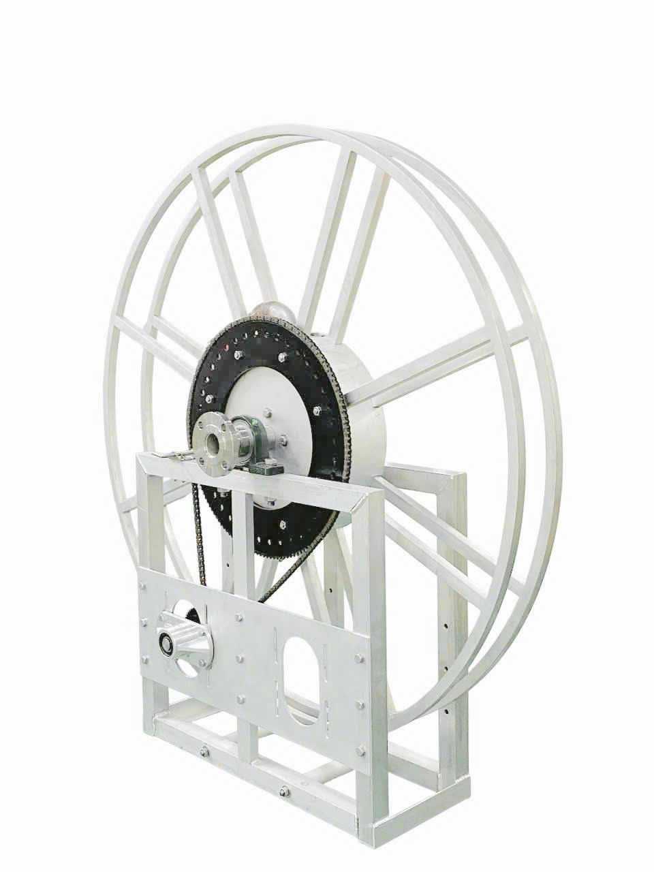

 |  |  |  |  |  |  |  | Số phát hành:
 |  |  |  |  |  |  |  | TP. Hồ Chí Minh, ngày 21 tháng 11 năm 2025.

PHẦN 1: Phần Định mức Vật tư-Nguyên vật liệu sản xuất
1.1 DINH_MUC_VAT_TU_SAN_XUAT
Tên cụm chị tiết | Mã số chi tiết/ bản vẽ | Số lượng cụm chi tiết | Tên vật tư/NVL dùng để sx | Mã kho | Hình ảnh NVL | Đơn vị theo thiết kế | Số lượng theo thiết kế | Đơn vị hệ thống | Tỉ trọng chuyển đổi | Số lượng sau chuyển đổi | Ghi chú
KHUNG NHÔM | S20A60-03 | 1 | Nhôm V 50x50x5mm, THÔ, KHÔNG XI | CX1NOA0065 |  | mm | 680
 |  |  | Nhôm hộp 50x50x5mm, THÔ | CX1NOA0109 |  | mm | 6210
 |  |  | Nhôm hộp 25x50x4mm, THÔ | CX1NOA0110 |  | mm | 1275
 |  |  | Ống inox 304 bóng 42,7x2mm | CX1NOA0404 |  | mm | 440
 |  |  | Nhựa POM dạng thanh tròn đặc, màu trắng, DN40 | CX1NOA0149 |  | mm | 92
 |  |  | Cây ty inox 304 (Cây tròn đặc): Phi 12mm | CX1NOA0151 |  | mm | 750
 |  |  | Bulong Inox 304 M12x70 | CX1NOA0115 |  | Cái | 3
 |  |  | Bulong inox 304 M12x80 | CX1NOA0431 |  | Cái | 3
 |  |  | Bulong Inox 304 M12x40 | CX1NOA0011 |  | Cái | 3
 |  |  | Tán inox 304 M12 | CX1NOA0025 |  | mm | 17
 |  |  | Bạc đạn (Vòng bi) CN 6001-DDU V3 RBI | CX1RBI0427 |  | Cái | 4
 |  |  | Long đền inox 304 M12x26x1mm | CX1NOA0277 |  | Cái | 34
 |  |  | TẤM GIÁ ĐỠ MOTOR 865*400*6MM, nhôm 6mm | CX1VVU0575 |  | Cái | 1
 |  |  | GIÁ ĐỠ HỘP GIẢM TỐC 166.2*85*30*MM, nhôm 5052 4mm | CX1VVU0574 | 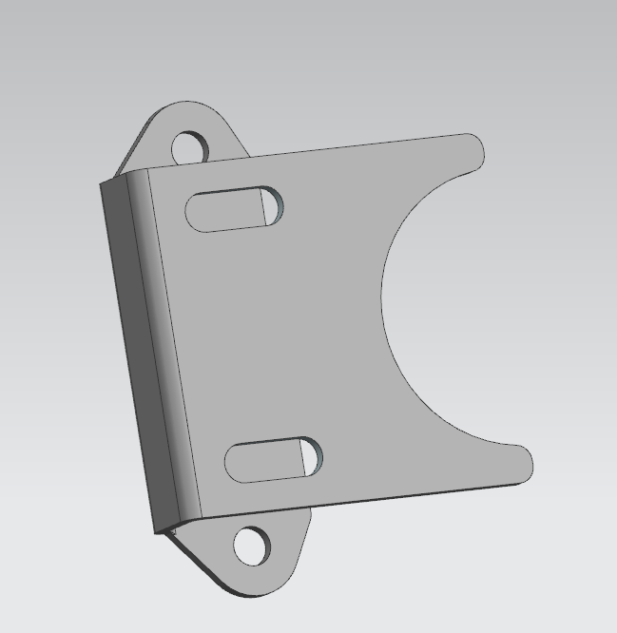 | Cái | 2
 |  |  | Bulong inox 304 M10x25 | CX1NOA0430 |  | Cái | 4
 |  |  | Tán inox 304 M10 | CX1NOA0001 |  | Cái | 4
 |  |  | Long đền inox 304 M10x21, dày 1mm | CX1NOA0178 |  | Cái | 8
INLET PIPING |  | 1 | Mặt bích vuông 115 inox 304 có rãnh 2 inch | CX1TBM0142 |  | Cái | 1
 |  |  | Ống inox 304 60x4.0mm | CX1NOA0022 |  | mm | 685
 |  |  | Tán inox 304 M12 | CX1NOA0025 |  | Cái | 12
 |  |  | Mặt bích tròn DN50 | CX1NOA0127 |  | Cái | 2
OUTLET PIPING |  | 1 | Mặt bích vuông 115 inox 304 có rãnh 2 inch | CX1TBM0142 |  | Cái | 1
 |  |  | Ron (Gioăng) Teflon DN50 | CX1NOA0084 |  | Cái | 1
 |  |  | Co hàn 45° Inox 304 DN50 SCH40 | CX1NOA0376 |  | Cái | 0.5
 |  |  | Măng xông inox 304 ASME B16.11 nối ren NPT CL3000 2" | CX1NOA0547 |  | Cái | 0.5
 |  |  | Co Hàn 90 Inox 304 DN50 SCH10 | CX1NOA0060 |  | Cái | 1
 |  |  | Bulong thép đen M12X40 | CX1NOA0176 |  | Cái | 4
KHUNG TANG QUAY | S20A60-04-05-06 | 2 | Nhôm hộp 25x25x1.5mm, THÔ | CX1NOA0541 |  | mm | 12964
 |  |  | Nhôm hộp 25x50x2mm, THÔ | CX1NOA0506 |  | mm | 3104
 |  |  | Nhôm la 25x5 mm | CX1NOA0507 |  | mm | 4144
 |  |  | TANG CUỐN (VÒNG NGOÀI CHI TIẾT SỐ 2) 922*461*6MM, nhôm 6mm | CX1VVU0593 |  | Cái | 4
 |  |  | Nhôm hộp 25x50x2mm, THÔ | CX1NOA0506 |  | mm | 2096
 |  |  | Nhôm hộp 25x25x1.5mm, THÔ | CX1NOA0541 |  | mm | 2134
 |  |  | TANG CUỐN (PHẦN TRUNG TÂM CHI TIẾT SỐ 2) ɸ498*ɸ62*6MM, nhôm 6mm | CX1VVU0591 |  | Cái | 2
 |  |  | TẤM ĐỠ ỐNG 381.7*132.2*84.2MM, nhôm 5052 3mm | CX1VVU0570 |  | Cái | 1
 |  |  | Bulong Inox 304 lục giác chìm đầu trụ M10x25 | CX1NOA0232 |  | Cái | 2
 |  |  | Bulong inox 304 lục giác chìm đầu trụ M10x70 | CX1NOA0282 |  | Cái | 8
 |  |  | Bulong inox 304 Lục Giác chìm đầu trụ M10x80 | CX1NOA0435 |  | Cái | 12
 |  |  | Tán inox 304 M10 | CX1NOA0001 |  | Cái | 22
 |  |  | Long Đền inox 304 M10x21, dày 1mm | CX1NOA0178 |  | Cái | 44
 |  |  | Bulong Inox 304 M12x30 | CX1NOA0010 |  | Cái | 8
 |  |  | Long đền inox 304 M12x26x1mm | CX1NOA0277 |  | Cái | 8
 |  |  | Đĩa răng 145T-C40 bằng thép 593,696 x 380 x 7,2 mm | CX1HTP0439 |  | Cái | 1
GỐI ĐỠ UCP |  | 2 | Gối đỡ BẠC ĐẠN (Ball Bearing) UCP212 CUXB | CX1CUX0029 |  | Cái | 2
 |  |  | Bulong inox 304 M16x100 | CX1NOA0434 |  | Cái | 4
 |  |  | Tán inox 304 M16 | CX1NOA0240 |  | Cái | 4
 |  |  | Long Đền inox 304 M16x30x1mm | CX1NOA0539 |  | Cái | 8
GUDONG |  | 6 | Cây ty inox 304 (Cây tròn đặc): Phi 16mm | CX1NOA0124 |  | mm | 1203
 |  |  | Tán inox 304 M12 | CX1NOA0025 |  | Cái | 18
 |  |  | Long đền inox 304 M12x26x1mm | CX1NOA0277 |  | Cái | 18
 |  |  | TẤM TRỐNG 1719.05*154.202*4MM, nhôm 5052 | CX1VVU0576 |  | Cái | 1
 |  |  | Khớp xoay cong 90 độ 2 inch, inox 304, model: SVE20S04-TG, hiệu: TechnoJet | CX1GOL0385 |  | Cái | 1
 |  |  | Ron Teflon | #N/A |  | Cái | 0
 |  |  | Nắp bịt Inox 304 DN50 | CX1NOA0020 |  | Cái | 1
 |  |  | Xích (sên) KANA 35-1R | CX1KAN0158 |  | mm | 1150
 |  |  | Xích (sên) KANA 40-1R | CX1KAN0157 |  | mm | 2152
 |  |  | Nhông thép 9C35 | CX1KLO0356 |  | Cái | 1
 |  |  | Bulong thép đen lục giác âm M5x6 | CX1NOA0280 |  | Cái | 2
CHỐT CÀI |  | 1 | Chốt gài lò xo inox 304 TLX136F | CX1NOA0128 |  | Cái | 1
 |  |  | Bulong inox 304 lục giác chìm đầu dù M6x60 | CX1NOA0159 |  | Cái | 4
 |  |  | Long đền inox 304 M6x16 mm | CX1NOA0278 |  | Cái | 4
 |  |  | Tán inox 304 M6 | CX1NOA0081 |  | Cái | 4
Roller guide frame |  | 1 | KHUNG CON LĂN DẪN HƯỚNG 340*320*1200MM, nhôm 5052 5mm | CX1VVU0581 | 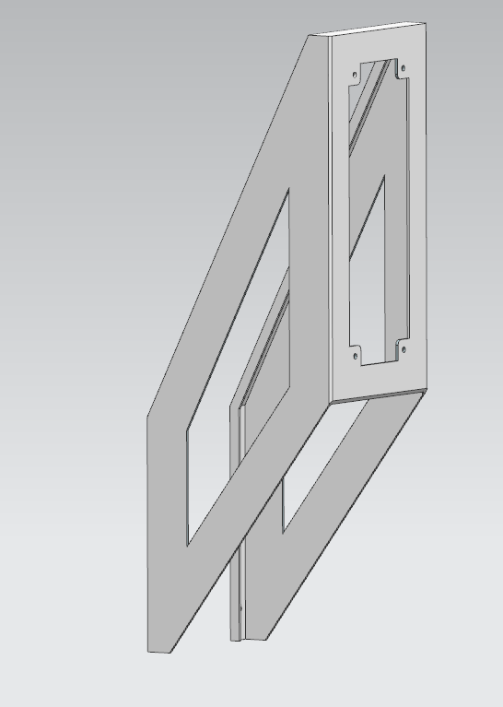 | Bộ | 1
 |  |  | Ống inox 304 bóng 42,7x2mm | CX1NOA0404 |  | mm | 1060
 |  |  | Nhựa POM dạng thanh tròn đặc, màu trắng, DN40 | CX1NOA0149 |  | mm | 180
 |  |  | Cây ty inox 304 (Cây tròn đặc): phi 10mm | CX1NOA0402 |  | mm | 1240
 |  |  | Bạc đạn (Vòng bi) CN 6000-DDU ZV3 RBI | CX1RBI0426 |  | Cái | 8
 |  |  | KHỐI ĐỊNH VỊ CON LĂN 50*50*50mm, Nhôm Al6061 | CX1HTP0625 | 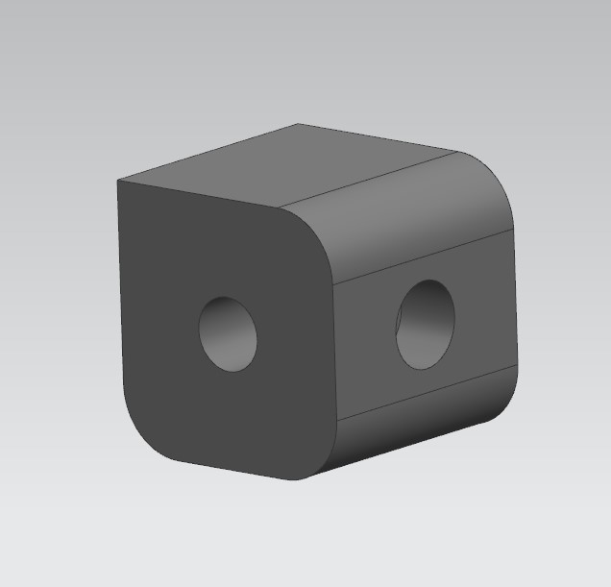 | Cái | 4
 |  |  | Bulong inox 304 M10x70 | CX1NOA0194 |  | Cái | 4
 |  |  | Bulong Inox 304 M12x70 | CX1NOA0115 |  | Cái | 4
 |  |  | Tán inox 304 M10 | CX1NOA0001 |  | Cái | 4
 |  |  | Tán inox 304 M12 | CX1NOA0025 |  | Cái | 4
 |  |  | Long Đền inox 304 M10x21, dày 1mm | CX1NOA0178 |  | Cái | 16
 |  |  | Long đền inox 304 M12x26x1mm | CX1NOA0277 |  | Cái | 8
END
1.2 Tổng hợp nguyên vật liệu sản xuất.
 | STT | Tên vật tư | Mã kho | Hình ảnh chi tiết | Đơn vị | Số lượng | Hao hụt theo % | Số lượng hao hụt theo % | Số lượng thực tế/ 1bộ | Số lượng cho dự án | Xuất kho thực tế
VAT_TU_GIAN_TIEP
 | 1 | Keo Loctite 567 250ml | CX1LOC0016 |  | Chai | 0.05 | 5 | 0.0025 | 0.0525 | 0.53 | 0.00
 | 2 | Keo khóa ren Loctite 243 250ml | CX2LOC0155 |  | Chai | 0.05 | 5 | 0.0025 | 0.0525 | 0.53 | 0.00
 | 3 | Đá cắt Cn 100.1,5.16 | CX1NOA0031 |  | Cái | 0.5 | 5 | 0.025 | 0.5250 | 5.25 | 0.00
 | 4 | Đá mài HẢI DƯƠNG Bavia Cn 100.6.16 | CX1HDU0032 |  | Cái | 0.125 | 5 | 0.00625 | 0.1313 | 1.31 | 0.00
 | 5 | Nhám xếp 100x16mm P80 nắp lưới kim loại Hưng Ngọc | #N/A |  | Cái | 0.1 | 5 | 0.005 | 0.1050 | 1.05 | 0.00
 | 6 | Tem inox Ru lô (Hose reel Name plate) | CX1PLO0092 |  | Cái | 1 | 0 | 0 | 1.0000 | 10.00 | 0.00
 | 7 | Dầu cắt gọt kim loại MQ oil 18L | CX1MQ#0154 |  | Mili lít | 50 | 5 | 2.5 | 52.5000 | 525.00 | 0.00
 | 8 | Que hàn Inox ATLANTIC (Dây hàn) CHG-308 phi 1.6mm | #N/A |  | Cây | 5 | 5 | 0.25 | 5.2500 | 52.50 | 55.00
 | 9 | Màng quấn PE khổ 20cm | CX1NOA0371 |  | Cây | 0.03 | 5 | 0.0015 | 0.0315 | 0.32 | 0.00
 | 10 | Que hàn nhôm (Dây nhôm hợp kim) ER5356 loại 2.4mm | #N/A |  | Cây | 3.5 | 5 | 0.175 | 3.6750 | 36.75 | 0.00
VAT_TU_TRUC_TIEP
 | 1 | Bạc đạn (Vòng bi) CN 6000-DDU ZV3 RBI | CX1RBI0426 |  | Cái | 8 | 0 | 0 | 8.0000 | 80.00 | 80.00
 | 2 | Bạc đạn (Vòng bi) CN 6001-DDU V3 RBI | CX1RBI0427 |  | Cái | 4 | 0 | 0 | 4.0000 | 40.00 | 40.00
 | 3 | Bulong inox 304 lục giác chìm đầu dù M6x60 | CX1NOA0159 |  | Cái | 4 | 5 | 0.2 | 4.2000 | 42.00 | 40.00
 | 4 | Bulong Inox 304 lục giác chìm đầu trụ M10x25 (Xk mã thực tế bulong 10x20) | CX1NOA0232 |  | Cái | 2 | 5 | 0.1 | 2.1000 | 21.00 | 19.00
 | 5 | Bulong inox 304 lục giác chìm đầu trụ M10x70 | CX1NOA0282 |  | Cái | 8 | 5 | 0.4 | 8.4000 | 84.00 | 80.00 | nk lại 7 con
 | 6 | Bulong inox 304 Lục Giác chìm đầu trụ M10x80 | CX1NOA0435 |  | Cái | 12 | 5 | 0.6 | 12.6000 | 126.00 | 125.00
 | 7 | Bulong inox 304 M10x25 | CX1NOA0430 |  | Cái | 4 | 5 | 0.2 | 4.2000 | 42.00 | 36.00
 | 8 | Bulong inox 304 M10x70 | CX1NOA0194 |  | Cái | 4 | 5 | 0.2 | 4.2000 | 42.00 | 40.00
 | 9 | Bulong Inox 304 M12x30 | CX1NOA0010 |  | Cái | 8 | 5 | 0.4 | 8.4000 | 84.00 | 84.00
 | 10 | Bulong Inox 304 M12x70 | CX1NOA0115 |  | Cái | 7 | 5 | 0.35 | 7.3500 | 73.50 | 70.00
 | 11 | Bulong inox 304 M12x80 | CX1NOA0431 |  | Cái | 3 | 5 | 0.15 | 3.1500 | 31.50 | 30.00
 | 12 | Bulong inox 304 M16x100 | CX1NOA0434 |  | Cái | 4 | 5 | 0.2 | 4.2000 | 42.00 | 40.00
 | 13 | Bulong thép đen lục giác âm M5x6 | CX1NOA0280 |  | Cái | 2 | 5 | 0.1 | 2.1000 | 21.00 | ko xk
 | 14 | Bulong thép đen M12X40 | CX1NOA0176 |  | Cái | 4 | 5 | 0.2 | 4.2000 | 42.00 | 40.00
 | 15 | Cây ty inox 304 (Cây tròn đặc): phi 10mm | CX1NOA0402 |  | mm | 1240 | 5 | 62 | 1302.0000 | 13020.00 | 12470.00 | +0,05m hao hụt t7
 | 16 | Cây ty inox 304 (Cây tròn đặc): Phi 12mm | CX1NOA0151 |  | mm | 750 | 5 | 37.5 | 787.5000 | 7875.00 | 7500.00
 | 17 | Cây ty inox 304 (Cây tròn đặc): Phi 16mm | CX1NOA0124 |  | mm | 1203 | 5 | 60.15 | 1263.1500 | 12631.50 | 12000.00
 | 18 | Chốt gài lò xo inox 304 TLX136F | CX1NOA0128 |  | Cái | 1 | 0 | 0 | 1.0000 | 10.00 | 11.00 | hư hỏng trong quá trình sản xuất, đã đưa 1 cái vào 632 trên misa
 | 19 | Co hàn 45° Inox 304 DN50 SCH40 | CX1NOA0376 |  | Cái | 0.5 | 0 | 0 | 0.5000 | 5.00 | 5.00
 | 20 | Co Hàn 90 Inox 304 DN50 SCH10 | CX1NOA0060 |  | Cái | 1 | 0 | 0 | 1.0000 | 10.00 | 10.00
 | 21 | Đĩa răng 145T-C40 bằng thép 593,696 x 380 x 7,2 mm | CX1HTP0439 |  | Cái | 1 | 0 | 0 | 1.0000 | 10.00 | 10.00
 | 22 | GIÁ ĐỠ HỘP GIẢM TỐC 166.2*85*30*MM, nhôm 5052 4mm | CX1VVU0574 |  | Cái | 2 | 0 | 0 | 2.0000 | 20.00 | 20.00
 | 23 | Gối đỡ BẠC ĐẠN (Ball Bearing) UCP212 CUXB | CX1CUX0029 |  | Cái | 2 | 0 | 0 | 2.0000 | 20.00 | 20.00
 | 24 | KHỐI ĐỊNH VỊ CON LĂN 50*50*50mm, Nhôm Al6061 | CX1HTP0625 |  | Cái | 4 | 0 | 0 | 4.0000 | 40.00 | 40.00
 | 25 | Khớp xoay cong 90 độ 2 inch, inox 304, model: SVE20S04-TG, hiệu: TechnoJet | CX1GOL0385 |  | Cái | 1 | 0 | 0 | 1.0000 | 10.00 | 10.00
 | 26 | KHUNG CON LĂN DẪN HƯỚNG 340*320*1200MM, nhôm 5052 5mm | CX1VVU0581 |  | Bộ | 1 | 0 | 0 | 1.0000 | 10.00 | 10.00
 | 27 | Long đền inox 304 M10x21, dày 1mm | CX1NOA0178 |  | Cái | 68 | 5 | 3.4 | 71.4000 | 714.00 | 708.00
186.76 | 28 | Long đền inox 304 M12x26x1mm | CX1NOA0277 |  | Cái | 68 | 5 | 3.4 | 71.4000 | 714.00 | 900.76 | nk lại 284g-misa làm tròn 0,28kg-91 con, 186,76 con đưa vào 632
 | 29 | Long Đền inox 304 M16x30x1mm | CX1NOA0539 |  | Cái | 8 | 5 | 0.4 | 8.4000 | 84.00 | 78.00
 | 30 | Long đền inox 304 M6x16 mm | CX1NOA0278 |  | Cái | 4 | 5 | 0.2 | 4.2000 | 42.00 | 18.14 | nk lại 157,86 con
 | 31 | Măng xông Inox 304 60mm DN50 SCH10 | CX1NOA0044 |  | Cái | 0 | 0 | 0 | 0.0000 | 0.00
 | 32 | Mặt bích tròn DN65 inox 304. NSX: Thái Bình Minh | CX1TBM0365 |  | Cái | 0 | 0 | 0 | 0.0000 | 0.00
 | 33 | Mặt bích vuông 115 inox 304 có rãnh 2 inch | CX1TBM0142 |  | Cái | 2 | 0 | 0 | 2.0000 | 20.00 | 20.00
 | 34 | Nắp bịt Inox 304 DN50 | CX1NOA0020 |  | Cái | 1 | 0 | 0 | 1.0000 | 10.00 | 10.00
158520.00 | 35 | Nhôm hộp 25x25x1.5mm, THÔ | CX1NOA0541 |  | mm | 15098 | 5 | 754.9 | 15852.9000 | 158529.00 | 158830.00 | hao hụt, đưa phần 0,31m vào 632
 | 36 | Nhôm hộp 25x50x2mm, THÔ | CX1NOA0506 |  | mm | 5200 | 5 | 260 | 5460.0000 | 54600.00 | 51600.00
 | 37 | Nhôm hộp 25x50x4mm, THÔ | CX1NOA0110 |  | mm | 1275 | 5 | 63.75 | 1338.7500 | 13387.50 | 13300.00
 | 38 | Nhôm hộp 50x50x5mm, THÔ | CX1NOA0109 |  | mm | 6210 | 5 | 310.5 | 6520.5000 | 65205.00 | 64000.00
 | 39 | Nhôm la 25x5 mm | CX1NOA0507 |  | mm | 4144 | 5 | 207.2 | 4351.2000 | 43512.00 | 41260.00 | +0,26m tieu hao t7
 | 40 | Nhôm V 50x50x5mm, THÔ, KHÔNG XI | CX1NOA0065 |  | mm | 680 | 5 | 34 | 714.0000 | 7140.00 | 6800.00
 | 41 | Nhông thép 9C35 | CX1KLO0356 |  | Cái | 1 | 0 | 0 | 1.0000 | 10.00 | đợt này ko gắn món này
 | 42 | Nhựa POM dạng thanh tròn đặc, màu trắng, DN40 | CX1NOA0149 |  | mm | 272 | 5 | 13.6 | 285.6000 | 2856.00 | 2700.00 | 2.70
 | 43 | Ống inox 304 60x4.0mm | CX1NOA0022 |  | mm | 685 | 5 | 34.25 | 719.2500 | 7192.50 | 7110.00 | +0,11m tiêu hao t7
 | 44 | Ống inox 304 bóng 42,7x2mm | CX1NOA0404 |  | mm | 1500 | 5 | 75 | 1575.0000 | 15750.00 | 15750.00 | +0,35M HAO HUT T7
 | 45 | Ron (Gioăng) Teflon DN50 | CX1NOA0084 |  | Cái | 1 | 0 | 0 | 1.0000 | 10.00 | 10.00
 | 46 | Tán inox 304 M10 | CX1NOA0001 |  | Cái | 30 | 5 | 1.5 | 31.5000 | 315.00 | 303.00 | NHẦM 40 CON BÊN REDUCER
 | 47 | Tán inox 304 M12 | CX1NOA0025 |  | mm | 51 | 5 | 2.55 | 53.5500 | 535.50 | 427.00 | HOÀN KHO 116, THÊM 8 CON HAO HUT T7
nk lại 1 con | 48 | Tán inox 304 M16 | CX1NOA0240 |  | Cái | 4 | 5 | 0.2 | 4.2000 | 42.00 | 39.00
 | 49 | Tán inox 304 M6 | CX1NOA0081 |  | Cái | 4 | 5 | 0.2 | 4.2000 | 42.00 | 40.00
 | 50 | Tán Lông Đền inox 304 M10 | CX1NOA0048 |  | Cái | 0 | 0 | 0 | 0.0000 | 0.00
 | 51 | TANG CUỐN (PHẦN TRUNG TÂM CHI TIẾT SỐ 2) ɸ498*ɸ62*6MM, nhôm 6mm | CX1VVU0591 |  | Cái | 2 | 0 | 0 | 2.0000 | 20.00 | 20.00
 | 52 | TANG CUỐN (VÒNG NGOÀI CHI TIẾT SỐ 2) 922*461*6MM, nhôm 6mm | CX1VVU0593 |  | Cái | 4 | 0 | 0 | 4.0000 | 40.00 | 40.00
 | 53 | TẤM ĐỠ ỐNG 381.7*132.2*84.2MM, nhôm 5052 3mm | CX1VVU0570 |  | Cái | 1 | 0 | 0 | 1.0000 | 10.00 | 10.00
 | 54 | TẤM GIÁ ĐỠ MOTOR 865*400*6MM, nhôm 6mm | CX1VVU0575 |  | Cái | 1 | 0 | 0 | 1.0000 | 10.00 | 10.00
 | 55 | TẤM TRỐNG 1719.05*154.202*4MM, nhôm 5052 | CX1VVU0576 |  | Cái | 1 | 0 | 0 | 1.0000 | 10.00 | 10.00
-395.00 | 56 | Xích (sên) KANA 35-1R | CX1KAN0158 |  | mm | 1150 | 5 | 57.5 | 1207.5000 | 12075.00 | 11680.00 | nk lại 440mm
 | 57 | Xích (sên) KANA 40-1R | CX1KAN0157 |  | mm | 2152 | 5 | 107.6 | 2259.6000 | 22596.00 | 22440.00 | 2,2 m đưa vào 632 t7-1,3m kho lại
 | 58 | Mặt bích tròn DN50 | CX1NOA0127 |  | Cái | 2 | 0 | 0 | 2.0000 | 20.00 | 20.00
 | 59 | Bulong Inox 304 M12x40 | CX1NOA0011 |  | Cái | 3 | 5 | 0.15 | 3.1500 | 31.50 | 30.00
 | 60 | Măng xông inox 304 ASME B16.11 nối ren NPT CL3000 2" | CX1NOA0547 |  | Cái | 0.5 | 5 | 0.025 | 0.5250 | 5.25 | 5.00
 | 61 |  |  |  |  |  | 5 | 0 | 0.0000 | 0.00
 | 62 | Đinh rút 4mm |  |  | cái | 0 | 5 | 0 | 0.0000 | 0.00 | 2.00 | ĐÃ ĐƯAvào 632
 | 63 | Khóa xích 35 | CX1NOA0272 |  | cái | 1 | 5 | 0.05 | 1.0500 | 10.50 | 5.00 | nk lại 4 con
 | 64 | Khóa xích 40 | CX1NOA0273 |  | cái | 1 | 5 | 0.05 | 1.0500 | 10.50 | 5.00 | nk lại 4 con
 | 65 |  |  |  |  |  | 5 | 0 | 0.0000 | 0.00
 | 66 |  |  |  |  |  | 5 | 0 | 0.0000 | 0.00
 | 67 |  |  |  |  |  | 5 | 0 | 0.0000 | 0.00
 | 68 |  |  |  |  |  | 5 | 0 | 0.0000 | 0.00
 | 69 |  |  |  |  |  | 5 | 0 | 0.0000 | 0.00
 | 70 |  |  |  |  |  | 5 | 0 | 0.0000 | 0.00
 | 71 |  |  |  |  |  | 5 | 0 | 0.0000 | 0.00
 | 72 |  |  |  |  |  | 5 | 0 | 0.0000 | 0.00
 | 73 |  |  |  |  |  | 5 | 0 | 0.0000 | 0.00
 | 74 |  |  |  |  |  | 5 | 0 | 0.0000 | 0.00
 | 75 |  |  |  |  |  | 5 | 0 | 0.0000 | 0.00
 | 76 |  |  |  |  |  | 5 | 0 | 0.0000 | 0.00
 | 77 |  |  |  |  |  | 5 | 0 | 0.0000 | 0.00
 | 78 |  |  |  |  |  | 5 | 0 | 0.0000 | 0.00
 | 79 |  |  |  |  |  | 5 | 0 | 0.0000 | 0.00
 | 80 |  |  |  |  |  | 5 | 0 | 0.0000 | 0.00
 | 81 |  |  |  |  |  | 5 | 0 | 0.0000 | 0.00
 | 82 |  |  |  |  |  | 5 | 0 | 0.0000 | 0.00
 | 83 |  |  |  |  |  | 5 | 0 | 0.0000 | 0.00
 | 84 |  |  |  |  |  | 5 | 0 | 0.0000 | 0.00
 | 85 |  |  |  |  |  | 5 | 0 | 0.0000 | 0.00
 | 86 |  |  |  |  |  | 5 | 0 | 0.0000 | 0.00
 | 87 |  |  |  |  |  | 5 | 0 | 0.0000 | 0.00
 | 88 |  |  |  |  |  | 5 | 0 | 0.0000 | 0.00
 | 89 |  |  |  |  |  | 5 | 0 | 0.0000 | 0.00
 | 90 |  |  |  |  |  | 5 | 0 | 0.0000 | 0.00
 | 91 |  |  |  |  |  | 5 | 0 | 0.0000 | 0.00
 | 92 |  |  |  |  |  | 5 | 0 | 0.0000 | 0.00
 | 93 |  |  |  |  |  | 5 | 0 | 0.0000 | 0.00
 | 94 |  |  |  |  |  | 5 | 0 | 0.0000 | 0.00
 | 95 |  |  |  |  |  | 5 | 0 | 0.0000 | 0.00
 | 96 |  |  |  |  |  | 5 | 0 | 0.0000 | 0.00
 | 97 |  |  |  |  |  | 5 | 0 | 0.0000 | 0.00
 | 98 |  |  |  |  |  | 5 | 0 | 0.0000 | 0.00
 | 99 |  |  |  |  |  | 5 | 0 | 0.0000 | 0.00
 | 100 |  |  |  |  |  | 5 | 0 | 0.0000 | 0.00
 | 101 |  |  |  |  |  | 5 | 0 | 0.0000 | 0.00
 | 102 |  |  |  |  |  | 5 | 0 | 0.0000 | 0.00
 | 103 |  |  |  |  |  | 5 | 0 | 0.0000 | 0.00
 | 104 |  |  |  |  |  | 5 | 0 | 0.0000 | 0.00
 | 105 |  |  |  |  |  | 5 | 0 | 0.0000 | 0.00
 | 106 |  |  |  |  |  | 5 | 0 | 0.0000 | 0.00
 | 107 |  |  |  |  |  | 5 | 0 | 0.0000 | 0.00
 | 108 |  |  |  |  |  | 5 | 0 | 0.0000 | 0.00
 | 109 |  |  |  |  |  | 5 | 0 | 0.0000 | 0.00
 | 110 |  |  |  |  |  | 5 | 0 | 0.0000 | 0.00
 | 111 |  |  |  |  |  | 5 | 0 | 0.0000 | 0.00
 | 112 |  |  |  |  |  | 5 | 0 | 0.0000 | 0.00
 | 113 |  |  |  |  |  | 5 | 0 | 0.0000 | 0.00
 | 114 |  |  |  |  |  | 5 | 0 | 0.0000 | 0.00
 | 115 |  |  |  |  |  | 5 | 0 | 0.0000 | 0.00
 | 116 |  |  |  |  |  | 5 | 0 | 0.0000 | 0.00 | 0.00
 | 117 |  |  |  |  |  | 5 | 0 | 0.0000 | 0.00 | 0.00
 | 118 |  |  |  |  |  | 5 | 0 | 0.0000 | 0.00 | 0.00
 | 119 |  |  |  |  |  | 5 | 0 | 0.0000 | 0.00 | 0.00
 | 120 |  |  |  |  |  | 5 | 0 | 0.0000 | 0.00 | 0.00
 | 121 |  |  |  |  |  | 5 | 0 | 0.0000 | 0.00 | 0.00
 | 122 |  |  |  |  |  | 5 | 0 | 0.0000 | 0.00 | 0.00
 | 123 |  |  |  |  |  | 5 | 0 | 0.0000 | 0.00 | 0.00
 | 124 |  |  |  |  |  | 5 | 0 | 0.0000 | 0.00 | 0.00
 | 125 |  |  |  |  |  | 5 | 0 | 0.0000 | 0.00 | 0.00
 | 126 |  |  |  |  |  | 5 | 0 | 0.0000 | 0.00 | 0.00
 | 127 |  |  |  |  |  | 5 | 0 | 0.0000 | 0.00 | 0.00
 | 128 |  |  |  |  |  | 5 | 0 | 0.0000 | 0.00 | 0.00
 | 129 |  |  |  |  |  | 5 | 0 | 0.0000 | 0.00 | 0.00
 | 130 |  |  |  |  |  | 5 | 0 | 0.0000 | 0.00 | 0.00
 | 131 |  |  |  |  |  | 5 | 0 | 0.0000 | 0.00 | 0.00
 | 132 |  |  |  |  |  | 5 | 0 | 0.0000 | 0.00 | 0.00
 | 133 |  |  |  |  |  | 5 | 0 | 0.0000 | 0.00 | 0.00
 | 134 |  |  |  |  |  | 5 | 0 | 0.0000 | 0.00 | 0.00
 | 135 |  |  |  |  |  | 5 | 0 | 0.0000 | 0.00 | 0.00
 | 136 |  |  |  |  |  | 5 | 0 | 0.0000 | 0.00 | 0.00
 | 137 |  |  |  |  |  | 5 | 0 | 0.0000 | 0.00 | 0.00
 | 138 |  |  |  |  |  | 5 | 0 | 0.0000 | 0.00 | 0.00
 | 139 |  |  |  |  |  | 5 | 0 | 0.0000 | 0.00 | 0.00
 | 140 |  |  |  |  |  | 5 | 0 | 0.0000 | 0.00 | 0.00
 | 141 |  |  |  |  |  | 5 | 0 | 0.0000 | 0.00 | 0.00
 | 142 |  |  |  |  |  | 5 | 0 | 0.0000 | 0.00 | 0.00
 | 143 |  |  |  |  |  | 5 | 0 | 0.0000 | 0.00 | 0.00
 | 144 |  |  |  |  |  | 5 | 0 | 0.0000 | 0.00 | 0.00
 | 145 |  |  |  |  |  | 5 | 0 | 0.0000 | 0.00 | 0.00
 | 146 |  |  |  |  |  | 5 | 0 | 0.0000 | 0.00 | 0.00
 | 147 |  |  |  |  |  | 5 | 0 | 0.0000 | 0.00 | 0.00
 | 148 |  |  |  |  |  | 5 | 0 | 0.0000 | 0.00 | 0.00
 | 149 |  |  |  |  |  | 5 | 0 | 0.0000 | 0.00 | 0.00
 | 150 |  |  |  |  |  | 5 | 0 | 0.0000 | 0.00 | 0.00
 | 151 |  |  |  |  |  | 5 | 0 | 0.0000 | 0.00 | 0.00
 | 152 |  |  |  |  |  | 5 | 0 | 0.0000 | 0.00 | 0.00
 | 153 |  |  |  |  |  | 5 | 0 | 0.0000 | 0.00 | 0.00
 | 154 |  |  |  |  |  | 5 | 0 | 0.0000 | 0.00 | 0.00
 | 155 |  |  |  |  |  | 5 | 0 | 0.0000 | 0.00 | 0.00
 | 156 |  |  |  |  |  | 5 | 0 | 0.0000 | 0.00 | 0.00
 | 157 |  |  |  |  |  | 5 | 0 | 0.0000 | 0.00 | 0.00
 | 158 |  |  |  |  |  | 5 | 0 | 0.0000 | 0.00 | 0.00
 | 159 |  |  |  |  |  | 5 | 0 | 0.0000 | 0.00 | 0.00
 | 160 |  |  |  |  |  | 5 | 0 | 0.0000 | 0.00 | 0.00
 | 161 |  |  |  |  |  | 5 | 0 | 0.0000 | 0.00 | 0.00
 | 162 |  |  |  |  |  | 5 | 0 | 0.0000 | 0.00 | 0.00
 | 163 |  |  |  |  |  | 5 | 0 | 0.0000 | 0.00 | 0.00
 | 164 |  |  |  |  |  | 5 | 0 | 0.0000 | 0.00 | 0.00
 | 165 |  |  |  |  |  | 5 | 0 | 0.0000 | 0.00 | 0.00
 | 166 |  |  |  |  |  | 5 | 0 | 0.0000 | 0.00 | 0.00
 | 167 |  |  |  |  |  | 5 | 0 | 0.0000 | 0.00 | 0.00
 | 168 |  |  |  |  |  | 5 | 0 | 0.0000 | 0.00 | 0.00
 | 169 |  |  |  |  |  | 5 | 0 | 0.0000 | 0.00 | 0.00
 | 170 |  |  |  |  |  | 5 | 0 | 0.0000 | 0.00 | 0.00
 | 171 |  |  |  |  |  | 5 | 0 | 0.0000 | 0.00 | 0.00
 | 172 |  |  |  |  |  | 5 | 0 | 0.0000 | 0.00 | 0.00
 | 173 |  |  |  |  |  | 5 | 0 | 0.0000 | 0.00 | 0.00
 | 174 |  |  |  |  |  | 5 | 0 | 0.0000 | 0.00 | 0.00
 | 175 |  |  |  |  |  | 5 | 0 | 0.0000 | 0.00 | 0.00
 | 176 |  |  |  |  |  | 5 | 0 | 0.0000 | 0.00 | 0.00
 | 177 |  |  |  |  |  | 5 | 0 | 0.0000 | 0.00 | 0.00
 | 178 |  |  |  |  |  | 5 | 0 | 0.0000 | 0.00 | 0.00
 | 179 |  |  |  |  |  | 5 | 0 | 0.0000 | 0.00 | 0.00
 | 180 |  |  |  |  |  | 5 | 0 | 0.0000 | 0.00 | 0.00
 | 181 |  |  |  |  |  | 5 | 0 | 0.0000 | 0.00 | 0.00
 | 182 |  |  |  |  |  | 5 | 0 | 0.0000 | 0.00 | 0.00
 | 183 |  |  |  |  |  | 5 | 0 | 0.0000 | 0.00 | 0.00
 | 184 |  |  |  |  |  | 5 | 0 | 0.0000 | 0.00 | 0.00
 | 185 |  |  |  |  |  | 5 | 0 | 0.0000 | 0.00 | 0.00
 | 186 |  |  |  |  |  | 5 | 0 | 0.0000 | 0.00 | 0.00
 | 187 |  |  |  |  |  | 5 | 0 | 0.0000 | 0.00 | 0.00
 | 188 |  |  |  |  |  | 5 | 0 | 0.0000 | 0.00 | 0.00
 | 189 |  |  |  |  |  | 5 | 0 | 0.0000 | 0.00 | 0.00
 | 190 |  |  |  |  |  | 5 | 0 | 0.0000 | 0.00 | 0.00
 | 191 |  |  |  |  |  | 5 | 0 | 0.0000 | 0.00 | 0.00
 | 192 |  |  |  |  |  | 5 | 0 | 0.0000 | 0.00 | 0.00
 | 193 |  |  |  |  |  | 5 | 0 | 0.0000 | 0.00 | 0.00
 | 194 |  |  |  |  |  | 5 | 0 | 0.0000 | 0.00 | 0.00
 | 195 |  |  |  |  |  | 5 | 0 | 0.0000 | 0.00 | 0.00
 | 196 |  |  |  |  |  | 5 | 0 | 0.0000 | 0.00 | 0.00
 | 197 |  |  |  |  |  | 5 | 0 | 0.0000 | 0.00 | 0.00
 | 198 |  |  |  |  |  | 5 | 0 | 0.0000 | 0.00 | 0.00
 | 199 |  |  |  |  |  | 5 | 0 | 0.0000 | 0.00 | 0.00
 | 200 |  |  |  |  |  | 5 | 0 | 0.0000 | 0.00 | 0.00
 |  |  |  |  |  |  | 5 | 0 | 0.0000 | 0.00 | 0.00
 |  |  |  |  |  |  | 5 | 0 | 0.0000 | 0.00 | 0.00
 |  |  |  |  |  |  | 5 | 0 | 0.0000 | 0.00 | 0.00
 |  |  |  |  |  |  | 5 | 0 | 0.0000 | 0.00 | 0.00
 |  |  |  |  |  |  | 5 | 0 | 0.0000 | 0.00 | 0.00
 |  |  |  |  |  |  | 5 | 0 | 0.0000 | 0.00 | 0.00
 |  |  |  |  |  |  | 5 | 0 | 0.0000 | 0.00 | 0.00
 |  |  |  |  |  |  | 5 | 0 | 0.0000 | 0.00 | 0.00
 |  |  |  |  |  |  | 5 | 0 | 0.0000 | 0.00 | 0.00
 |  |  |  |  |  |  | 5 | 0 | 0.0000 | 0.00 | 0.00
 |  |  |  |  |  |  | 5 | 0 | 0.0000 | 0.00 | 0.00
 |  |  |  |  |  |  | 5 | 0 | 0.0000 | 0.00 | 0.00
 |  |  |  |  |  |  | 5 | 0 | 0.0000 | 0.00 | 0.00
 |  |  |  |  |  |  | 5 | 0 | 0.0000 | 0.00 | 0.00
 |  |  |  |  |  |  | 5 | 0 | 0.0000 | 0.00 | 0.00
 |  |  |  |  |  |  | 5 | 0 | 0.0000 | 0.00 | 0.00
 |  |  |  |  |  |  | 5 | 0 | 0.0000 | 0.00 | 0.00
 |  |  |  |  |  |  | 5 | 0 | 0.0000 | 0.00 | 0.00
 |  |  |  |  |  |  | 5 | 0 | 0.0000 | 0.00 | 0.00
 |  |  |  |  |  |  | 5 | 0 | 0.0000 | 0.00 | 0.00
 |  |  |  |  |  |  | 5 | 0 | 0.0000 | 0.00 | 0.00
 |  |  |  |  |  |  | 5 | 0 | 0.0000 | 0.00 | 0.00
 |  |  |  |  |  |  | 5 | 0 | 0.0000 | 0.00 | 0.00
 |  |  |  |  |  |  | 5 | 0 | 0.0000 | 0.00 | 0.00
 |  |  |  |  |  |  | 5 | 0 | 0.0000 | 0.00 | 0.00
 |  |  |  |  |  |  | 5 | 0 | 0.0000 | 0.00 | 0.00
 |  |  |  |  |  |  | 5 | 0 | 0.0000 | 0.00 | 0.00
 |  |  |  |  |  |  | 5 | 0 | 0.0000 | 0.00 | 0.00
 |  |  |  |  |  |  | 5 | 0 | 0.0000 | 0.00 | 0.00
 |  |  |  |  |  |  | 5 | 0 | 0.0000 | 0.00 | 0.00
 |  |  |  |  |  |  | 5 | 0 | 0.0000 | 0.00 | 0.00
 |  |  |  |  |  |  | 5 | 0 | 0.0000 | 0.00 | 0.00
 |  |  |  |  |  |  | 5 | 0 | 0.0000 | 0.00 | 0.00
 |  |  |  |  |  |  | 5 | 0 | 0.0000 | 0.00 | 0.00
 |  |  |  |  |  |  | 5 | 0 | 0.0000 | 0.00 | 0.00
 |  |  |  |  |  |  | 5 | 0 | 0.0000 | 0.00 | 0.00
 |  |  |  |  |  |  | 5 | 0 | 0.0000 | 0.00 | 0.00
 |  |  |  |  |  |  | 5 | 0 | 0.0000 | 0.00 | 0.00
 |  |  |  |  |  |  | 5 | 0 | 0.0000 | 0.00 | 0.00
 |  |  |  |  |  |  | 5 | 0 | 0.0000 | 0.00 | 0.00
 |  |  |  |  |  |  | 5 | 0 | 0.0000 | 0.00 | 0.00
 |  |  |  |  |  |  | 5 | 0 | 0.0000 | 0.00 | 0.00
 |  |  |  |  |  |  | 5 | 0 | 0.0000 | 0.00 | 0.00
 |  |  |  |  |  |  | 5 | 0 | 0.0000 | 0.00 | 0.00
 |  |  |  |  |  |  | 5 | 0 | 0.0000 | 0.00 | 0.00
 |  |  |  |  |  |  | 5 | 0 | 0.0000 | 0.00 | 0.00
 |  |  |  |  |  |  | 5 | 0 | 0.0000 | 0.00 | 0.00
 |  |  |  |  |  |  | 5 | 0 | 0.0000 | 0.00 | 0.00
 |  |  |  |  |  |  | 5 | 0 | 0.0000 | 0.00 | 0.00
 |  |  |  |  |  |  | 5 | 0 | 0.0000 | 0.00 | 0.00
 |  |  |  |  |  |  | 5 | 0 | 0.0000 | 0.00 | 0.00
 |  |  |  |  |  |  | 5 | 0 | 0.0000 | 0.00 | 0.00
 |  |  |  |  |  |  | 5 | 0 | 0.0000 | 0.00 | 0.00
 |  |  |  |  |  |  | 5 | 0 | 0.0000 | 0.00 | 0.00
 |  |  |  |  |  |  | 5 | 0 | 0.0000 | 0.00 | 0.00
 |  |  |  |  |  |  | 5 | 0 | 0.0000 | 0.00 | 0.00
 |  |  |  |  |  |  | 5 | 0 | 0.0000 | 0.00 | 0.00
 |  |  |  |  |  |  | 5 | 0 | 0.0000 | 0.00 | 0.00
 |  |  |  |  |  |  | 5 | 0 | 0.0000 | 0.00 | 0.00
 |  |  |  |  |  |  | 5 | 0 | 0.0000 | 0.00 | 0.00
 |  |  |  |  |  |  | 5 | 0 | 0.0000 | 0.00 | 0.00
 |  |  |  |  |  |  | 5 | 0 | 0.0000 | 0.00 | 0.00
 |  |  |  |  |  |  | 5 | 0 | 0.0000 | 0.00 | 0.00
 |  |  |  |  |  |  | 5 | 0 | 0.0000 | 0.00 | 0.00
 |  |  |  |  |  |  | 5 | 0 | 0.0000 | 0.00 | 0.00
 |  |  |  |  |  |  | 5 | 0 | 0.0000 | 0.00 | 0.00
 |  |  |  |  |  |  | 5 | 0 | 0.0000 | 0.00 | 0.00
 |  |  |  |  |  |  | 5 | 0 | 0.0000 | 0.00 | 0.00
 |  |  |  |  |  |  | 5 | 0 | 0.0000 | 0.00 | 0.00
 |  |  |  |  |  |  | 5 | 0 | 0.0000 | 0.00 | 0.00
 |  |  |  |  |  |  | 5 | 0 | 0.0000 | 0.00 | 0.00
 |  |  |  |  |  |  | 5 | 0 | 0.0000 | 0.00 | 0.00
 |  |  |  |  |  |  | 5 | 0 | 0.0000 | 0.00 | 0.00
 |  |  |  |  |  |  | 5 | 0 | 0.0000 | 0.00 | 0.00
 |  |  |  |  |  |  | 5 | 0 | 0.0000 | 0.00 | 0.00
 |  |  |  |  |  |  | 5 | 0 | 0.0000 | 0.00 | 0.00
 |  |  |  |  |  |  | 5 | 0 | 0.0000 | 0.00 | 0.00
 |  |  |  |  |  |  | 5 | 0 | 0.0000 | 0.00 | 0.00
 |  |  |  |  |  |  | 5 | 0 | 0.0000 | 0.00 | 0.00
 |  |  |  |  |  |  | 5 | 0 | 0.0000 | 0.00 | 0.00
 |  |  |  |  |  |  | 5 | 0 | 0.0000 | 0.00 | 0.00
 |  |  |  |  |  |  | 5 | 0 | 0.0000 | 0.00 | 0.00
 |  |  |  |  |  |  | 5 | 0 | 0.0000 | 0.00 | 0.00
 |  |  |  |  |  |  | 5 | 0 | 0.0000 | 0.00 | 0.00
 |  |  |  |  |  |  | 5 | 0 | 0.0000 | 0.00 | 0.00
 |  |  |  |  |  |  | 5 | 0 | 0.0000 | 0.00 | 0.00
 |  |  |  |  |  |  | 5 | 0 | 0.0000 | 0.00 | 0.00
 |  |  |  |  |  |  | 5 | 0 | 0.0000 | 0.00 | 0.00
 |  |  |  |  |  |  | 5 | 0 | 0.0000 | 0.00 | 0.00
 |  |  |  |  |  |  | 5 | 0 | 0.0000 | 0.00 | 0.00
 |  |  |  |  |  |  | 5 | 0 | 0.0000 | 0.00 | 0.00
 |  |  |  |  |  |  | 5 | 0 | 0.0000 | 0.00 | 0.00
 |  |  |  |  |  |  | 5 | 0 | 0.0000 | 0.00 | 0.00
 |  |  |  |  |  |  | 5 | 0 | 0.0000 | 0.00 | 0.00
 |  |  |  |  |  |  | 5 | 0 | 0.0000 | 0.00 | 0.00
 |  |  |  |  |  |  | 5 | 0 | 0.0000 | 0.00 | 0.00
 |  |  |  |  |  |  | 5 | 0 | 0.0000 | 0.00 | 0.00
 |  |  |  |  |  |  | 5 | 0 | 0.0000 | 0.00 | 0.00
 |  |  |  |  |  |  | 5 | 0 | 0.0000 | 0.00 | 0.00
 |  |  |  |  |  |  | 5 | 0 | 0.0000 | 0.00 | 0.00
 |  |  |  |  |  |  | 5 | 0 | 0.0000 | 0.00 | 0.00
 |  |  |  |  |  |  | 5 | 0 | 0.0000 | 0.00 | 0.00
 |  |  |  |  |  |  | 5 | 0 | 0.0000 | 0.00 | 0.00
 |  |  |  |  |  |  | 5 | 0 | 0.0000 | 0.00 | 0.00
 |  |  |  |  |  |  | 5 | 0 | 0.0000 | 0.00 | 0.00
 |  |  |  |  |  |  | 5 | 0 | 0.0000 | 0.00 | 0.00
 |  |  |  |  |  |  | 5 | 0 | 0.0000 | 0.00 | 0.00
 |  |  |  |  |  |  | 5 | 0 | 0.0000 | 0.00 | 0.00
 |  |  |  |  |  |  | 5 | 0 | 0.0000 | 0.00 | 0.00
 |  |  |  |  |  |  | 5 | 0 | 0.0000 | 0.00 | 0.00
 |  |  |  |  |  |  | 5 | 0 | 0.0000 | 0.00 | 0.00
 |  |  |  |  |  |  | 5 | 0 | 0.0000 | 0.00 | 0.00
 |  |  |  |  |  |  | 5 | 0 | 0.0000 | 0.00 | 0.00
 |  |  |  |  |  |  | 5 | 0 | 0.0000 | 0.00 | 0.00
 |  |  |  |  |  |  | 5 | 0 | 0.0000 | 0.00 | 0.00
 |  |  |  |  |  |  | 5 | 0 | 0.0000 | 0.00 | 0.00
 |  |  |  |  |  |  | 5 | 0 | 0.0000 | 0.00 | 0.00
 |  |  |  |  |  |  | 5 | 0 | 0.0000 | 0.00 | 0.00
 |  |  |  |  |  |  | 5 | 0 | 0.0000 | 0.00 | 0.00
 |  |  |  |  |  |  | 5 | 0 | 0.0000 | 0.00 | 0.00
 |  |  |  |  |  |  | 5 | 0 | 0.0000 | 0.00 | 0.00
 |  |  |  |  |  |  | 5 | 0 | 0.0000 | 0.00 | 0.00
 |  |  |  |  |  |  | 5 | 0 | 0.0000 | 0.00 | 0.00
 |  |  |  |  |  |  | 5 | 0 | 0.0000 | 0.00 | 0.00
 |  |  |  |  |  |  | 5 | 0 | 0.0000 | 0.00 | 0.00
 |  |  |  |  |  |  | 5 | 0 | 0.0000 | 0.00 | 0.00
 |  |  |  |  |  |  | 5 | 0 | 0.0000 | 0.00 | 0.00
 |  |  |  |  |  |  | 5 | 0 | 0.0000 | 0.00 | 0.00
 |  |  |  |  |  |  | 5 | 0 | 0.0000 | 0.00 | 0.00
 |  |  |  |  |  |  | 5 | 0 | 0.0000 | 0.00 | 0.00
 |  |  |  |  |  |  | 5 | 0 | 0.0000 | 0.00 | 0.00
 |  |  |  |  |  |  | 5 | 0 | 0.0000 | 0.00 | 0.00
 |  |  |  |  |  |  | 5 | 0 | 0.0000 | 0.00 | 0.00
 |  |  |  |  |  |  | 5 | 0 | 0.0000 | 0.00 | 0.00
 |  |  |  |  |  |  | 5 | 0 | 0.0000 | 0.00 | 0.00
 |  |  |  |  |  |  | 5 | 0 | 0.0000 | 0.00 | 0.00
 |  |  |  |  |  |  | 5 | 0 | 0.0000 | 0.00 | 0.00
 |  |  |  |  |  |  | 5 | 0 | 0.0000 | 0.00 | 0.00
 |  |  |  |  |  |  | 5 | 0 | 0.0000 | 0.00 | 0.00
 |  |  |  |  |  |  | 5 | 0 | 0.0000 | 0.00 | 0.00
 |  |  |  |  |  |  | 5 | 0 | 0.0000 | 0.00 | 0.00
 |  |  |  |  |  |  | 5 | 0 | 0.0000 | 0.00 | 0.00
 |  |  |  |  |  |  | 5 | 0 | 0.0000 | 0.00 | 0.00
 |  |  |  |  |  |  | 5 | 0 | 0.0000 | 0.00 | 0.00
 |  |  |  |  |  |  | 5 | 0 | 0.0000 | 0.00 | 0.00
 |  |  |  |  |  |  | 5 | 0 | 0.0000 | 0.00 | 0.00
 |  |  |  |  |  |  | 5 | 0 | 0.0000 | 0.00 | 0.00
 |  |  |  |  |  |  | 5 | 0 | 0.0000 | 0.00 | 0.00
 |  |  |  |  |  |  | 5 | 0 | 0.0000 | 0.00 | 0.00
 |  |  |  |  |  |  | 5 | 0 | 0.0000 | 0.00 | 0.00
 |  |  |  |  |  |  | 5 | 0 | 0.0000 | 0.00 | 0.00
 |  |  |  |  |  |  | 5 | 0 | 0.0000 | 0.00 | 0.00
 |  |  |  |  |  |  | 5 | 0 | 0.0000 | 0.00 | 0.00
 |  |  |  |  |  |  | 5 | 0 | 0.0000 | 0.00 | 0.00
 |  |  |  |  |  |  | 5 | 0 | 0.0000 | 0.00 | 0.00
 |  |  |  |  |  |  | 5 | 0 | 0.0000 | 0.00 | 0.00
 |  |  |  |  |  |  | 5 | 0 | 0.0000 | 0.00 | 0.00
 |  |  |  |  |  |  | 5 | 0 | 0.0000 | 0.00 | 0.00
 |  |  |  |  |  |  | 5 | 0 | 0.0000 | 0.00 | 0.00
 |  |  |  |  |  |  | 5 | 0 | 0.0000 | 0.00 | 0.00
 |  |  |  |  |  |  | 5 | 0 | 0.0000 | 0.00 | 0.00
 |  |  |  |  |  |  | 5 | 0 | 0.0000 | 0.00 | 0.00
 |  |  |  |  |  |  | 5 | 0 | 0.0000 | 0.00 | 0.00
 |  |  |  |  |  |  | 5 | 0 | 0.0000 | 0.00 | 0.00
 |  |  |  |  |  |  | 5 | 0 | 0.0000 | 0.00 | 0.00
 |  |  |  |  |  |  | 5 | 0 | 0.0000 | 0.00 | 0.00
 |  |  |  |  |  |  | 5 | 0 | 0.0000 | 0.00 | 0.00
 |  |  |  |  |  |  | 5 | 0 | 0.0000 | 0.00 | 0.00
 |  |  |  |  |  |  | 5 | 0 | 0.0000 | 0.00 | 0.00
 |  |  |  |  |  |  | 5 | 0 | 0.0000 | 0.00 | 0.00
 |  |  |  |  |  |  | 5 | 0 | 0.0000 | 0.00 | 0.00
 |  |  |  |  |  |  | 5 | 0 | 0.0000 | 0.00 | 0.00
 |  |  |  |  |  |  | 5 | 0 | 0.0000 | 0.00 | 0.00
 |  |  |  |  |  |  | 5 | 0 | 0.0000 | 0.00 | 0.00
 |  |  |  |  |  |  | 5 | 0 | 0.0000 | 0.00 | 0.00
 |  |  |  |  |  |  | 5 | 0 | 0.0000 | 0.00 | 0.00
 |  |  |  |  |  |  | 5 | 0 | 0.0000 | 0.00 | 0.00
 |  |  |  |  |  |  | 5 | 0 | 0.0000 | 0.00 | 0.00
 |  |  |  |  |  |  | 5 | 0 | 0.0000 | 0.00 | 0.00
 |  |  |  |  |  |  | 5 | 0 | 0.0000 | 0.00 | 0.00
 |  |  |  |  |  |  | 5 | 0 | 0.0000 | 0.00 | 0.00
 |  |  |  |  |  |  | 5 | 0 | 0.0000 | 0.00 | 0.00
 |  |  |  |  |  |  | 5 | 0 | 0.0000 | 0.00 | 0.00
 |  |  |  |  |  |  | 5 | 0 | 0.0000 | 0.00 | 0.00
 |  |  |  |  |  |  | 5 | 0 | 0.0000 | 0.00 | 0.00
 |  |  |  |  |  |  | 5 | 0 | 0.0000 | 0.00 | 0.00
 |  |  |  |  |  |  | 5 | 0 | 0.0000 | 0.00 | 0.00
 |  |  |  |  |  |  | 5 | 0 | 0.0000 | 0.00 | 0.00
 |  |  |  |  |  |  | 5 | 0 | 0.0000 | 0.00 | 0.00
 |  |  |  |  |  |  | 5 | 0 | 0.0000 | 0.00 | 0.00
 |  |  |  |  |  |  | 5 | 0 | 0.0000 | 0.00 | 0.00
 |  |  |  |  |  |  | 5 | 0 | 0.0000 | 0.00 | 0.00
 |  |  |  |  |  |  | 5 | 0 | 0.0000 | 0.00 | 0.00
 |  |  |  |  |  |  | 5 | 0 | 0.0000 | 0.00 | 0.00
 |  |  |  |  |  |  | 5 | 0 | 0.0000 | 0.00 | 0.00
 |  |  |  |  |  |  | 5 | 0 | 0.0000 | 0.00 | 0.00
 |  |  |  |  |  |  | 5 | 0 | 0.0000 | 0.00 | 0.00
 |  |  |  |  |  |  | 5 | 0 | 0.0000 | 0.00 | 0.00
 |  |  |  |  |  |  | 5 | 0 | 0.0000 | 0.00 | 0.00
 |  |  |  |  |  |  | 5 | 0 | 0.0000 | 0.00 | 0.00
 |  |  |  |  |  |  | 5 | 0 | 0.0000 | 0.00 | 0.00
 |  |  |  |  |  |  | 5 | 0 | 0.0000 | 0.00 | 0.00
 |  |  |  |  |  |  | 5 | 0 | 0.0000 | 0.00 | 0.00
 |  |  |  |  |  |  | 5 | 0 | 0.0000 | 0.00 | 0.00
 |  |  |  |  |  |  | 5 | 0 | 0.0000 | 0.00 | 0.00
 |  |  |  |  |  |  | 5 | 0 | 0.0000 | 0.00 | 0.00
 |  |  |  |  |  |  | 5 | 0 | 0.0000 | 0.00 | 0.00
 |  |  |  |  |  |  | 5 | 0 | 0.0000 | 0.00 | 0.00
 |  |  |  |  |  |  | 5 | 0 | 0.0000 | 0.00 | 0.00
 |  |  |  |  |  |  | 5 | 0 | 0.0000 | 0.00 | 0.00
 |  |  |  |  |  |  | 5 | 0 | 0.0000 | 0.00 | 0.00
 |  |  |  |  |  |  | 5 | 0 | 0.0000 | 0.00 | 0.00
 |  |  |  |  |  |  | 5 | 0 | 0.0000 | 0.00 | 0.00
 |  |  |  |  |  |  | 5 | 0 | 0.0000 | 0.00 | 0.00
 |  |  |  |  |  |  | 5 | 0 | 0.0000 | 0.00 | 0.00
 |  |  |  |  |  |  | 5 | 0 | 0.0000 | 0.00 | 0.00
 |  |  |  |  |  |  | 5 | 0 | 0.0000 | 0.00 | 0.00
 |  |  |  |  |  |  | 5 | 0 | 0.0000 | 0.00 | 0.00
 |  |  |  |  |  |  | 5 | 0 | 0.0000 | 0.00 | 0.00
 |  |  |  |  |  |  | 5 | 0 | 0.0000 | 0.00 | 0.00
 |  |  |  |  |  |  | 5 | 0 | 0.0000 | 0.00 | 0.00
 |  |  |  |  |  |  | 5 | 0 | 0.0000 | 0.00 | 0.00
 |  |  |  |  |  |  | 5 | 0 | 0.0000 | 0.00 | 0.00
 |  |  |  |  |  |  | 5 | 0 | 0.0000 | 0.00 | 0.00
 |  |  |  |  |  |  | 5 | 0 | 0.0000 | 0.00 | 0.00
 |  |  |  |  |  |  | 5 | 0 | 0.0000 | 0.00 | 0.00
 |  |  |  |  |  |  | 5 | 0 | 0.0000 | 0.00 | 0.00
 |  |  |  |  |  |  | 5 | 0 | 0.0000 | 0.00 | 0.00
 |  |  |  |  |  |  | 5 | 0 | 0.0000 | 0.00 | 0.00
 |  |  |  |  |  |  | 5 | 0 | 0.0000 | 0.00 | 0.00
 |  |  |  |  |  |  | 5 | 0 | 0.0000 | 0.00 | 0.00
 |  |  |  |  |  |  | 5 | 0 | 0.0000 | 0.00 | 0.00
 |  |  |  |  |  |  | 5 | 0 | 0.0000 | 0.00 | 0.00
 |  |  |  |  |  |  | 5 | 0 | 0.0000 | 0.00 | 0.00
 |  |  |  |  |  |  | 5 | 0 | 0.0000 | 0.00 | 0.00
 |  |  |  |  |  |  | 5 | 0 | 0.0000 | 0.00 | 0.00
 |  |  |  |  |  |  | 5 | 0 | 0.0000 | 0.00 | 0.00
 |  |  |  |  |  |  | 5 | 0 | 0.0000 | 0.00 | 0.00
 |  |  |  |  |  |  | 5 | 0 | 0.0000 | 0.00 | 0.00
 |  |  |  |  |  |  | 5 | 0 | 0.0000 | 0.00 | 0.00
 |  |  |  |  |  |  | 5 | 0 | 0.0000 | 0.00 | 0.00
 |  |  |  |  |  |  | 5 | 0 | 0.0000 | 0.00 | 0.00
 |  |  |  |  |  |  | 5 | 0 | 0.0000 | 0.00 | 0.00
 |  |  |  |  |  |  | 5 | 0 | 0.0000 | 0.00 | 0.00
 |  |  |  |  |  |  | 5 | 0 | 0.0000 | 0.00 | 0.00
 |  |  |  |  |  |  | 5 | 0 | 0.0000 | 0.00 | 0.00
 |  |  |  |  |  |  | 5 | 0 | 0.0000 | 0.00 | 0.00
 |  |  |  |  |  |  | 5 | 0 | 0.0000 | 0.00 | 0.00
 |  |  |  |  |  |  | 5 | 0 | 0.0000 | 0.00 | 0.00
 |  |  |  |  |  |  | 5 | 0 | 0.0000 | 0.00 | 0.00
 |  |  |  |  |  |  | 5 | 0 | 0.0000 | 0.00 | 0.00
 |  |  |  |  |  |  | 5 | 0 | 0.0000 | 0.00 | 0.00
 |  |  |  |  |  |  | 5 | 0 | 0.0000 | 0.00 | 0.00
 |  |  |  |  |  |  | 5 | 0 | 0.0000 | 0.00 | 0.00
 |  |  |  |  |  |  | 5 | 0 | 0.0000 | 0.00 | 0.00
 |  |  |  |  |  |  | 5 | 0 | 0.0000 | 0.00 | 0.00
 |  |  |  |  |  |  | 5 | 0 | 0.0000 | 0.00 | 0.00
 |  |  |  |  |  |  | 5 | 0 | 0.0000 | 0.00 | 0.00
 |  |  |  |  |  |  | 5 | 0 | 0.0000 | 0.00 | 0.00
 |  |  |  |  |  |  | 5 | 0 | 0.0000 | 0.00 | 0.00
 |  |  |  |  |  |  | 5 | 0 | 0.0000 | 0.00 | 0.00
 |  |  |  |  |  |  | 5 | 0 | 0.0000 | 0.00 | 0.00
 |  |  |  |  |  |  | 5 | 0 | 0.0000 | 0.00 | 0.00
 |  |  |  |  |  |  | 5 | 0 | 0.0000 | 0.00 | 0.00
 |  |  |  |  |  |  | 5 | 0 | 0.0000 | 0.00 | 0.00
 |  |  |  |  |  |  | 5 | 0 | 0.0000 | 0.00 | 0.00
 |  |  |  |  |  |  | 5 | 0 | 0.0000 | 0.00 | 0.00
 |  |  |  |  |  |  | 5 | 0 | 0.0000 | 0.00 | 0.00
 |  |  |  |  |  |  | 5 | 0 | 0.0000 | 0.00 | 0.00
 |  |  |  |  |  |  | 5 | 0 | 0.0000 | 0.00 | 0.00
 |  |  |  |  |  |  | 5 | 0 | 0.0000 | 0.00 | 0.00
 |  |  |  |  |  |  | 5 | 0 | 0.0000 | 0.00 | 0.00
 |  |  |  |  |  |  | 5 | 0 | 0.0000 | 0.00 | 0.00
 |  |  |  |  |  |  | 5 | 0 | 0.0000 | 0.00 | 0.00
 |  |  |  |  |  |  | 5 | 0 | 0.0000 | 0.00 | 0.00
 |  |  |  |  |  |  | 5 | 0 | 0.0000 | 0.00 | 0.00
 |  |  |  |  |  |  | 5 | 0 | 0.0000 | 0.00 | 0.00
 |  |  |  |  |  |  | 5 | 0 | 0.0000 | 0.00 | 0.00
 |  |  |  |  |  |  | 5 | 0 | 0.0000 | 0.00 | 0.00
 |  |  |  |  |  |  | 5 | 0 | 0.0000 | 0.00 | 0.00
 |  |  |  |  |  |  | 5 | 0 | 0.0000 | 0.00 | 0.00
 |  |  |  |  |  |  | 5 | 0 | 0.0000 | 0.00 | 0.00
 |  |  |  |  |  |  | 5 | 0 | 0.0000 | 0.00 | 0.00
 |  |  |  |  |  |  | 5 | 0 | 0.0000 | 0.00 | 0.00
 |  |  |  |  |  |  | 5 | 0 | 0.0000 | 0.00 | 0.00
 |  |  |  |  |  |  | 5 | 0 | 0.0000 | 0.00 | 0.00
 |  |  |  |  |  |  | 5 | 0 | 0.0000 | 0.00 | 0.00
 |  |  |  |  |  |  | 5 | 0 | 0.0000 | 0.00 | 0.00
 |  |  |  |  |  |  | 5 | 0 | 0.0000 | 0.00 | 0.00
 |  |  |  |  |  |  | 5 | 0 | 0.0000 | 0.00 | 0.00
 |  |  |  |  |  |  | 5 | 0 | 0.0000 | 0.00 | 0.00
 |  |  |  |  |  |  | 5 | 0 | 0.0000 | 0.00 | 0.00
 |  |  |  |  |  |  | 5 | 0 | 0.0000 | 0.00 | 0.00
 |  |  |  |  |  |  | 5 | 0 | 0.0000 | 0.00 | 0.00
 |  |  |  |  |  |  | 5 | 0 | 0.0000 | 0.00 | 0.00
 |  |  |  |  |  |  | 5 | 0 | 0.0000 | 0.00 | 0.00
 |  |  |  |  |  |  | 5 | 0 | 0.0000 | 0.00 | 0.00
 |  |  |  |  |  |  | 5 | 0 | 0.0000 | 0.00 | 0.00
 |  |  |  |  |  |  | 5 | 0 | 0.0000 | 0.00 | 0.00
 |  |  |  |  |  |  | 5 | 0 | 0.0000 | 0.00 | 0.00
 |  |  |  |  |  |  | 5 | 0 | 0.0000 | 0.00 | 0.00
 |  |  |  |  |  |  | 5 | 0 | 0.0000 | 0.00 | 0.00
 |  |  |  |  |  |  | 5 | 0 | 0.0000 | 0.00 | 0.00
 |  |  |  |  |  |  | 5 | 0 | 0.0000 | 0.00 | 0.00
 |  |  |  |  |  |  | 5 | 0 | 0.0000 | 0.00 | 0.00
 |  |  |  |  |  |  | 5 | 0 | 0.0000 | 0.00 | 0.00
 |  |  |  |  |  |  | 5 | 0 | 0.0000 | 0.00 | 0.00
 |  |  |  |  |  |  | 5 | 0 | 0.0000 | 0.00 | 0.00
 |  |  |  |  |  |  | 5 | 0 | 0.0000 | 0.00 | 0.00
 |  |  |  |  |  |  | 5 | 0 | 0.0000 | 0.00 | 0.00
 |  |  |  |  |  |  | 5 | 0 | 0.0000 | 0.00 | 0.00
 |  |  |  |  |  |  | 5 | 0 | 0.0000 | 0.00 | 0.00
 |  |  |  |  |  |  | 5 | 0 | 0.0000 | 0.00 | 0.00
 |  |  |  |  |  |  | 5 | 0 | 0.0000 | 0.00 | 0.00
 |  |  |  |  |  |  | 5 | 0 | 0.0000 | 0.00 | 0.00
 |  |  |  |  |  |  | 5 | 0 | 0.0000 | 0.00 | 0.00
 |  |  |  |  |  |  | 5 | 0 | 0.0000 | 0.00 | 0.00
 |  |  |  |  |  |  | 5 | 0 | 0.0000 | 0.00 | 0.00
 |  |  |  |  |  |  | 5 | 0 | 0.0000 | 0.00 | 0.00
 |  |  |  |  |  |  | 5 | 0 | 0.0000 | 0.00 | 0.00
 |  |  |  |  |  |  | 5 | 0 | 0.0000 | 0.00 | 0.00
 |  |  |  |  |  |  | 5 | 0 | 0.0000 | 0.00 | 0.00
 |  |  |  |  |  |  | 5 | 0 | 0.0000 | 0.00 | 0.00
 |  |  |  |  |  |  | 5 | 0 | 0.0000 | 0.00 | 0.00
 |  |  |  |  |  |  | 5 | 0 | 0.0000 | 0.00 | 0.00
 |  |  |  |  |  |  | 5 | 0 | 0.0000 | 0.00 | 0.00
 |  |  |  |  |  |  | 5 | 0 | 0.0000 | 0.00 | 0.00
 |  |  |  |  |  |  | 5 | 0 | 0.0000 | 0.00 | 0.00
 |  |  |  |  |  |  | 5 | 0 | 0.0000 | 0.00 | 0.00
 |  |  |  |  |  |  | 5 | 0 | 0.0000 | 0.00 | 0.00
 |  |  |  |  |  |  | 5 | 0 | 0.0000 | 0.00 | 0.00
 |  |  |  |  |  |  | 5 | 0 | 0.0000 | 0.00 | 0.00
 |  |  |  |  |  |  | 5 | 0 | 0.0000 | 0.00 | 0.00
 |  |  |  |  |  |  | 5 | 0 | 0.0000 | 0.00 | 0.00
 |  |  |  |  |  |  | 5 | 0 | 0.0000 | 0.00 | 0.00
 |  |  |  |  |  |  | 5 | 0 | 0.0000 | 0.00 | 0.00
 |  |  |  |  |  |  | 5 | 0 | 0.0000 | 0.00 | 0.00
 |  |  |  |  |  |  | 5 | 0 | 0.0000 | 0.00 | 0.00
 |  |  |  |  |  |  | 5 | 0 | 0.0000 | 0.00 | 0.00
 |  |  |  |  |  |  | 5 | 0 | 0.0000 | 0.00 | 0.00
 |  |  |  |  |  |  | 5 | 0 | 0.0000 | 0.00 | 0.00
 |  |  |  |  |  |  | 5 | 0 | 0.0000 | 0.00 | 0.00
 |  |  |  |  |  |  | 5 | 0 | 0.0000 | 0.00 | 0.00
 |  |  |  |  |  |  | 5 | 0 | 0.0000 | 0.00 | 0.00
 |  |  |  |  |  |  | 5 | 0 | 0.0000 | 0.00 | 0.00
 |  |  |  |  |  |  | 5 | 0 | 0.0000 | 0.00 | 0.00
 |  |  |  |  |  |  | 5 | 0 | 0.0000 | 0.00 | 0.00
 |  |  |  |  |  |  | 5 | 0 | 0.0000 | 0.00 | 0.00
 |  |  |  |  |  |  | 5 | 0 | 0.0000 | 0.00 | 0.00
 |  |  |  |  |  |  | 5 | 0 | 0.0000 | 0.00 | 0.00
 |  |  |  |  |  |  | 5 | 0 | 0.0000 | 0.00 | 0.00
 |  |  |  |  |  |  | 5 | 0 | 0.0000 | 0.00 | 0.00
 |  |  |  |  |  |  | 5 | 0 | 0.0000 | 0.00 | 0.00
 |  |  |  |  |  |  | 5 | 0 | 0.0000 | 0.00 | 0.00
 |  |  |  |  |  |  | 5 | 0 | 0.0000 | 0.00 | 0.00
 |  |  |  |  |  |  | 5 | 0 | 0.0000 | 0.00 | 0.00
 |  |  |  |  |  |  | 5 | 0 | 0.0000 | 0.00 | 0.00
 |  |  |  |  |  |  | 5 | 0 | 0.0000 | 0.00 | 0.00
 |  |  |  |  |  |  | 5 | 0 | 0.0000 | 0.00 | 0.00
 |  |  |  |  |  |  | 5 | 0 | 0.0000 | 0.00 | 0.00
 |  |  |  |  |  |  | 5 | 0 | 0.0000 | 0.00 | 0.00
 |  |  |  |  |  |  | 5 | 0 | 0.0000 | 0.00 | 0.00
 |  |  |  |  |  |  | 5 | 0 | 0.0000 | 0.00 | 0.00
 |  |  |  |  |  |  | 5 | 0 | 0.0000 | 0.00 | 0.00
 |  |  |  |  |  |  | 5 | 0 | 0.0000 | 0.00 | 0.00
 |  |  |  |  |  |  | 5 | 0 | 0.0000 | 0.00 | 0.00
 |  |  |  |  |  |  | 5 | 0 | 0.0000 | 0.00 | 0.00
 |  |  |  |  |  |  | 5 | 0 | 0.0000 | 0.00 | 0.00
 |  |  |  |  |  |  | 5 | 0 | 0.0000 | 0.00 | 0.00
 |  |  |  |  |  |  | 5 | 0 | 0.0000 | 0.00 | 0.00
 |  |  |  |  |  |  | 5 | 0 | 0.0000 | 0.00 | 0.00
 |  |  |  |  |  |  | 5 | 0 | 0.0000 | 0.00 | 0.00
 |  |  |  |  |  |  | 5 | 0 | 0.0000 | 0.00 | 0.00
 |  |  |  |  |  |  | 5 | 0 | 0.0000 | 0.00 | 0.00
 |  |  |  |  |  |  | 5 | 0 | 0.0000 | 0.00 | 0.00
 |  |  |  |  |  |  | 5 | 0 | 0.0000 | 0.00 | 0.00
 |  |  |  |  |  |  | 5 | 0 | 0.0000 | 0.00 | 0.00
 |  |  |  |  |  |  | 5 | 0 | 0.0000 | 0.00 | 0.00
 |  |  |  |  |  |  | 5 | 0 | 0.0000 | 0.00 | 0.00
 |  |  |  |  |  |  | 5 | 0 | 0.0000 | 0.00 | 0.00
 |  |  |  |  |  |  | 5 | 0 | 0.0000 | 0.00 | 0.00
 |  |  |  |  |  |  | 5 | 0 | 0.0000 | 0.00 | 0.00
 |  |  |  |  |  |  | 5 | 0 | 0.0000 | 0.00 | 0.00
...

DHRM38A6001
...
BẢNG ĐỊNH MỨC VẬT TƯ - NHÂN CÔNG
SẢN XUẤT 1 BỘ DUAL HOSE REEL 60FT 3/8"
MODEL: DHRM38A6001




